SUPERVISION
 | REPORTE FOTOGRÁFICO - SUPERVISION
Nombre de la Estacion: | CABUYAL
Nombre de Localidad: | HUARAL
Fecha: | 06/07/2026 - 06/07/2026
Direccion: | ENTRADA SUAREZ S/N - CP CABUYAL
ID site: | LI4932
CRQ: | CRQ000000095402
Letrero de Localidad beneficiaria o GPS
 |  | 

TAPAS STAP: PINTADO DE TAPAS SEGUN PLANO SPAT
FOTO 1 |  |  | FOTO 2 | FOTO 3
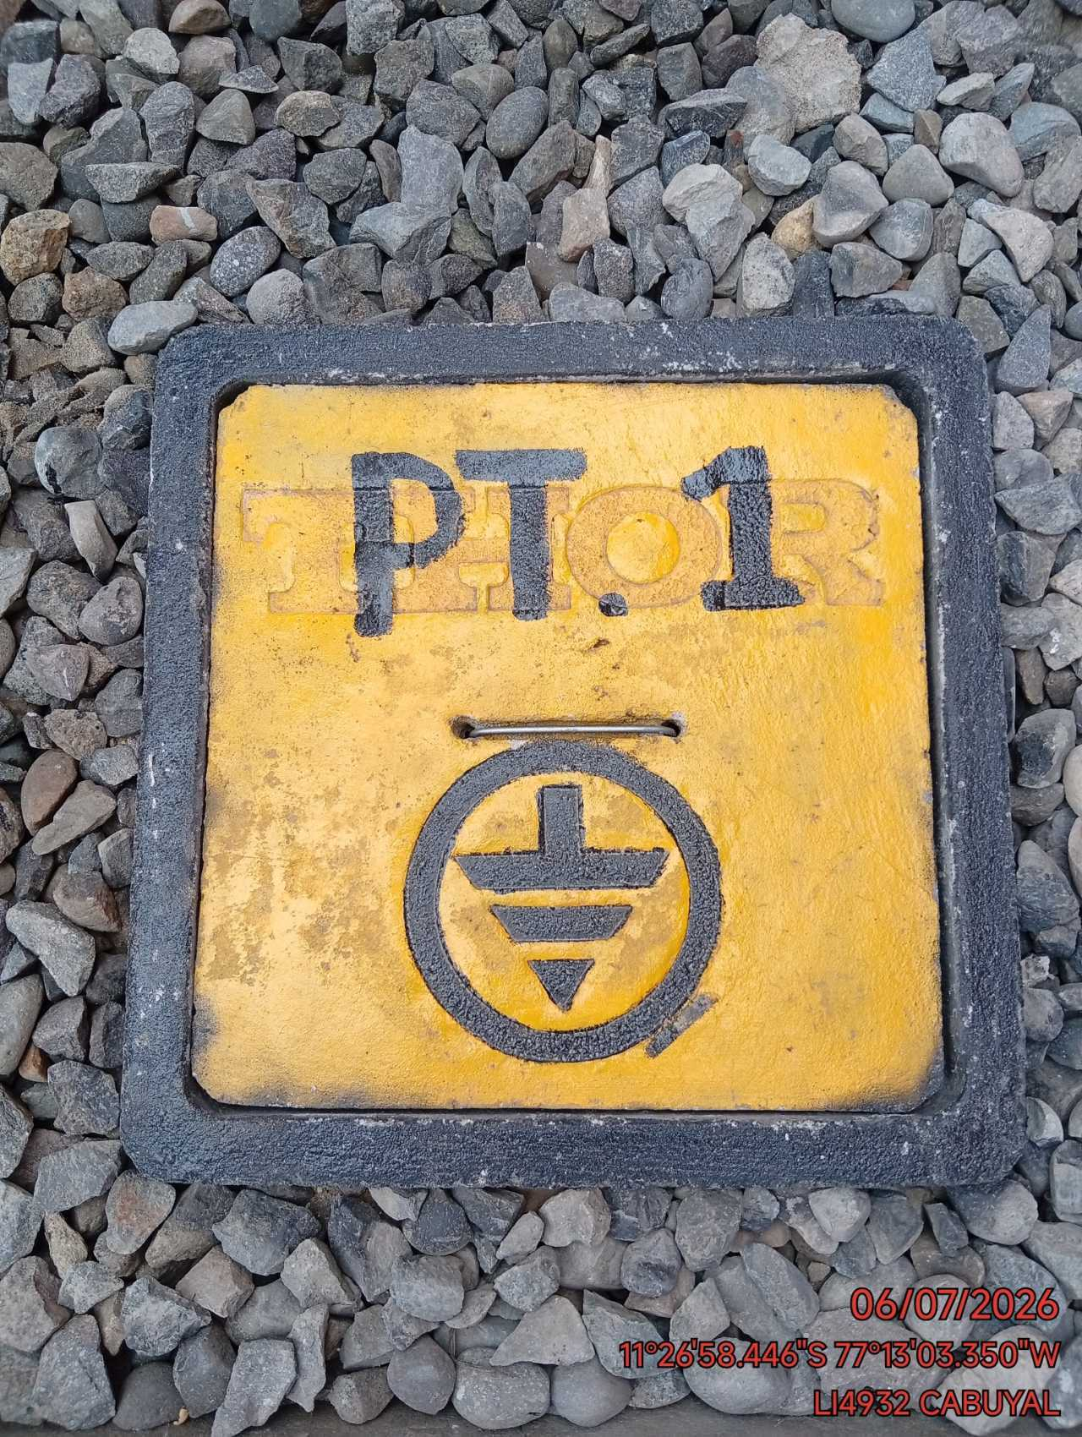 |  |  | 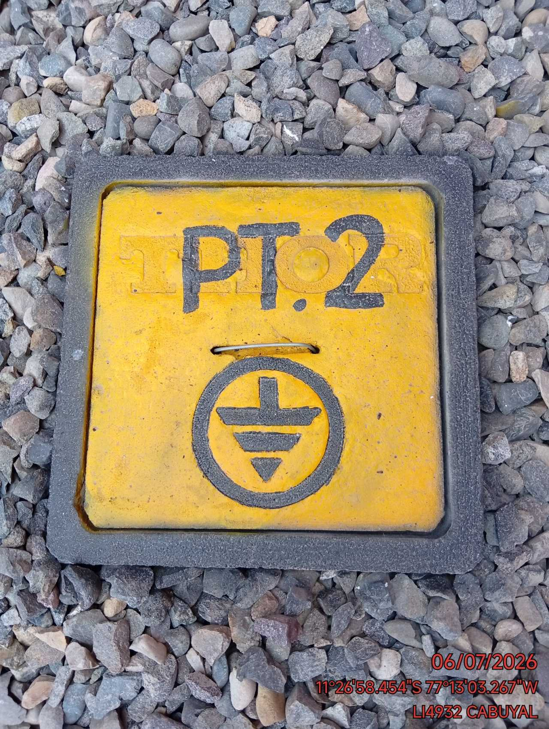 | 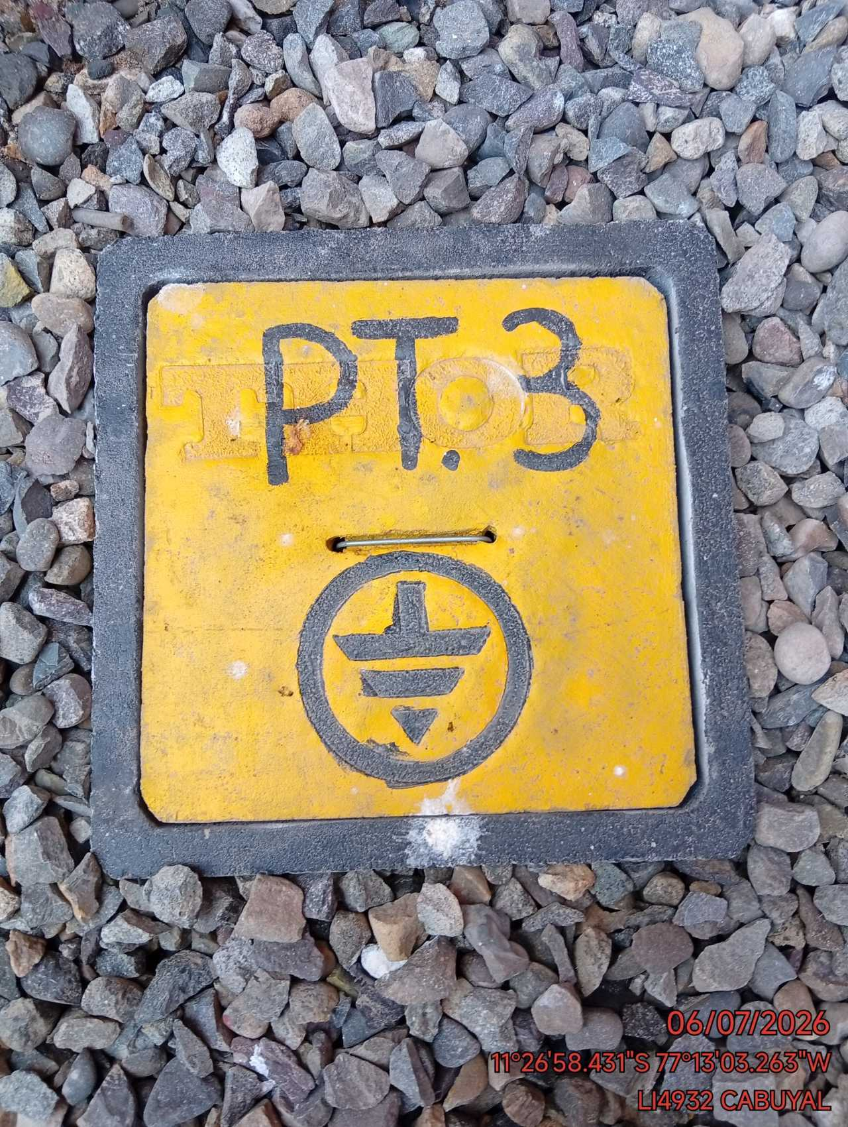

FOTO 4 |  |  | FOTO 5 | FOTO 6


LIMPIEZA GABINETE: LIMPIEZA DENTRO, PARTE POSTERIOR, PARTE BAJA Y ENTRE LOS GABINETES
FOTO 1 |  |  | FOTO 2 | FOTO 3
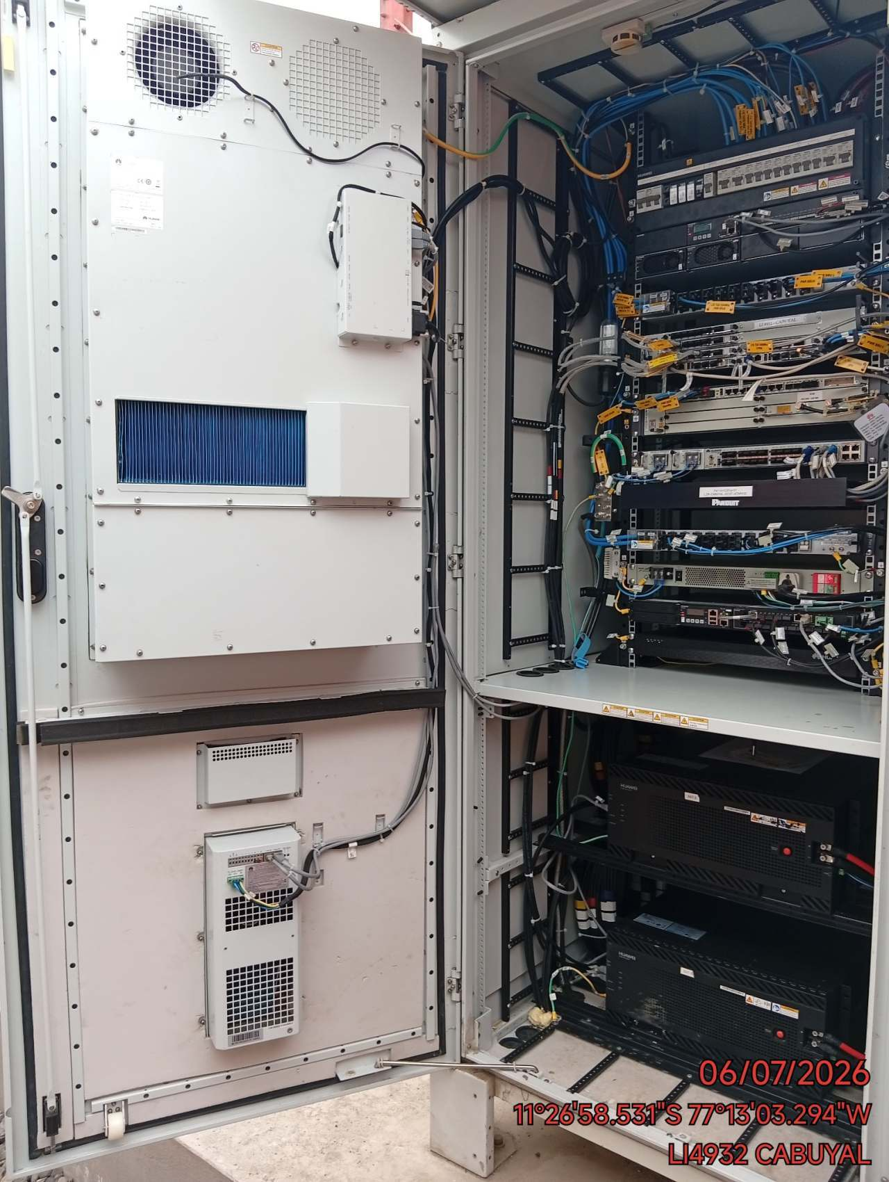 |  |  | 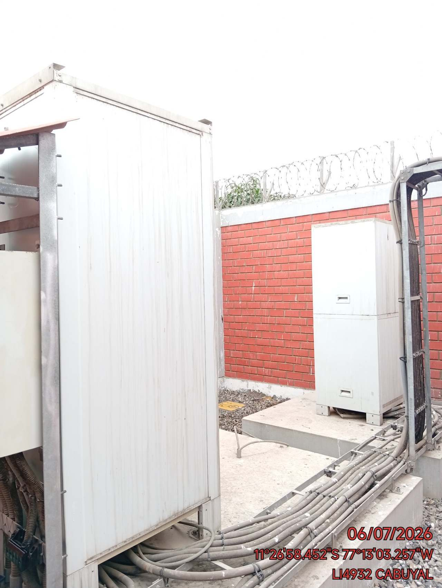 | 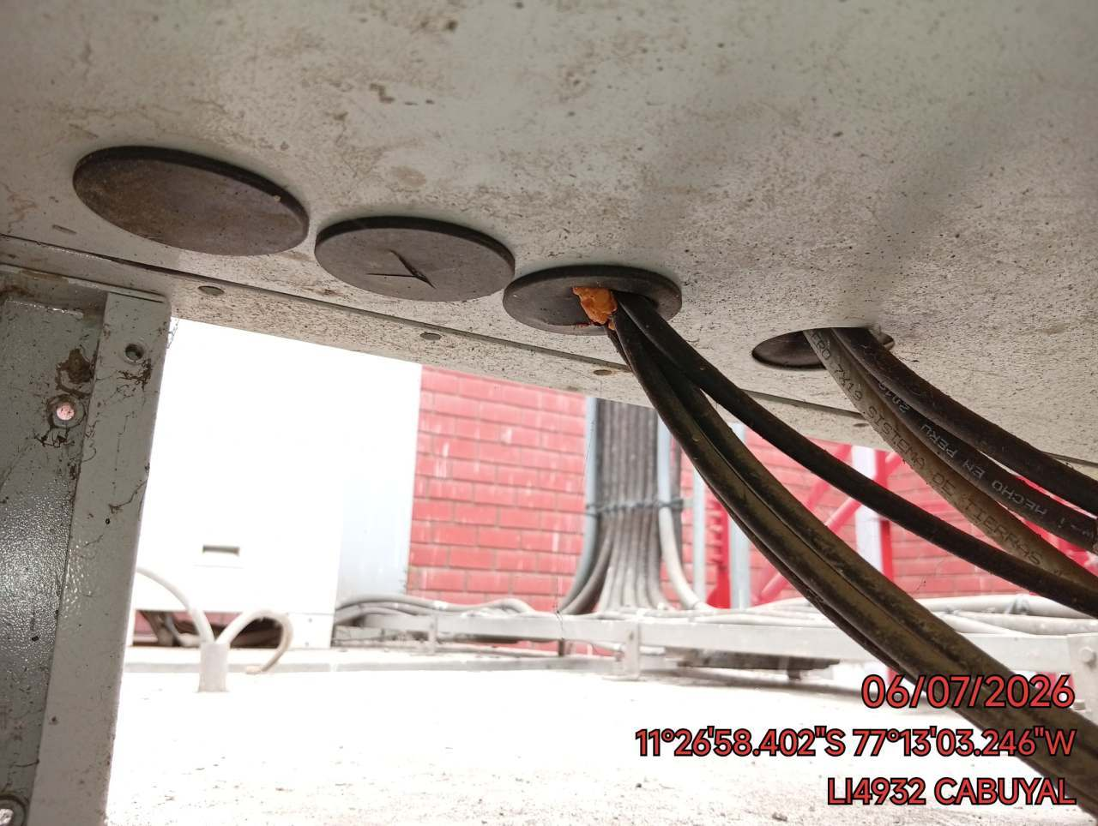

SELLADO: SELLADO DE EQUIPOS Y DUCTOS POR DONDE INGRESAN LOS CABLES AL GABINETE (CON SIKAFLEX)
FOTO 1 |  |  | FOTO 2 | FOTO 3
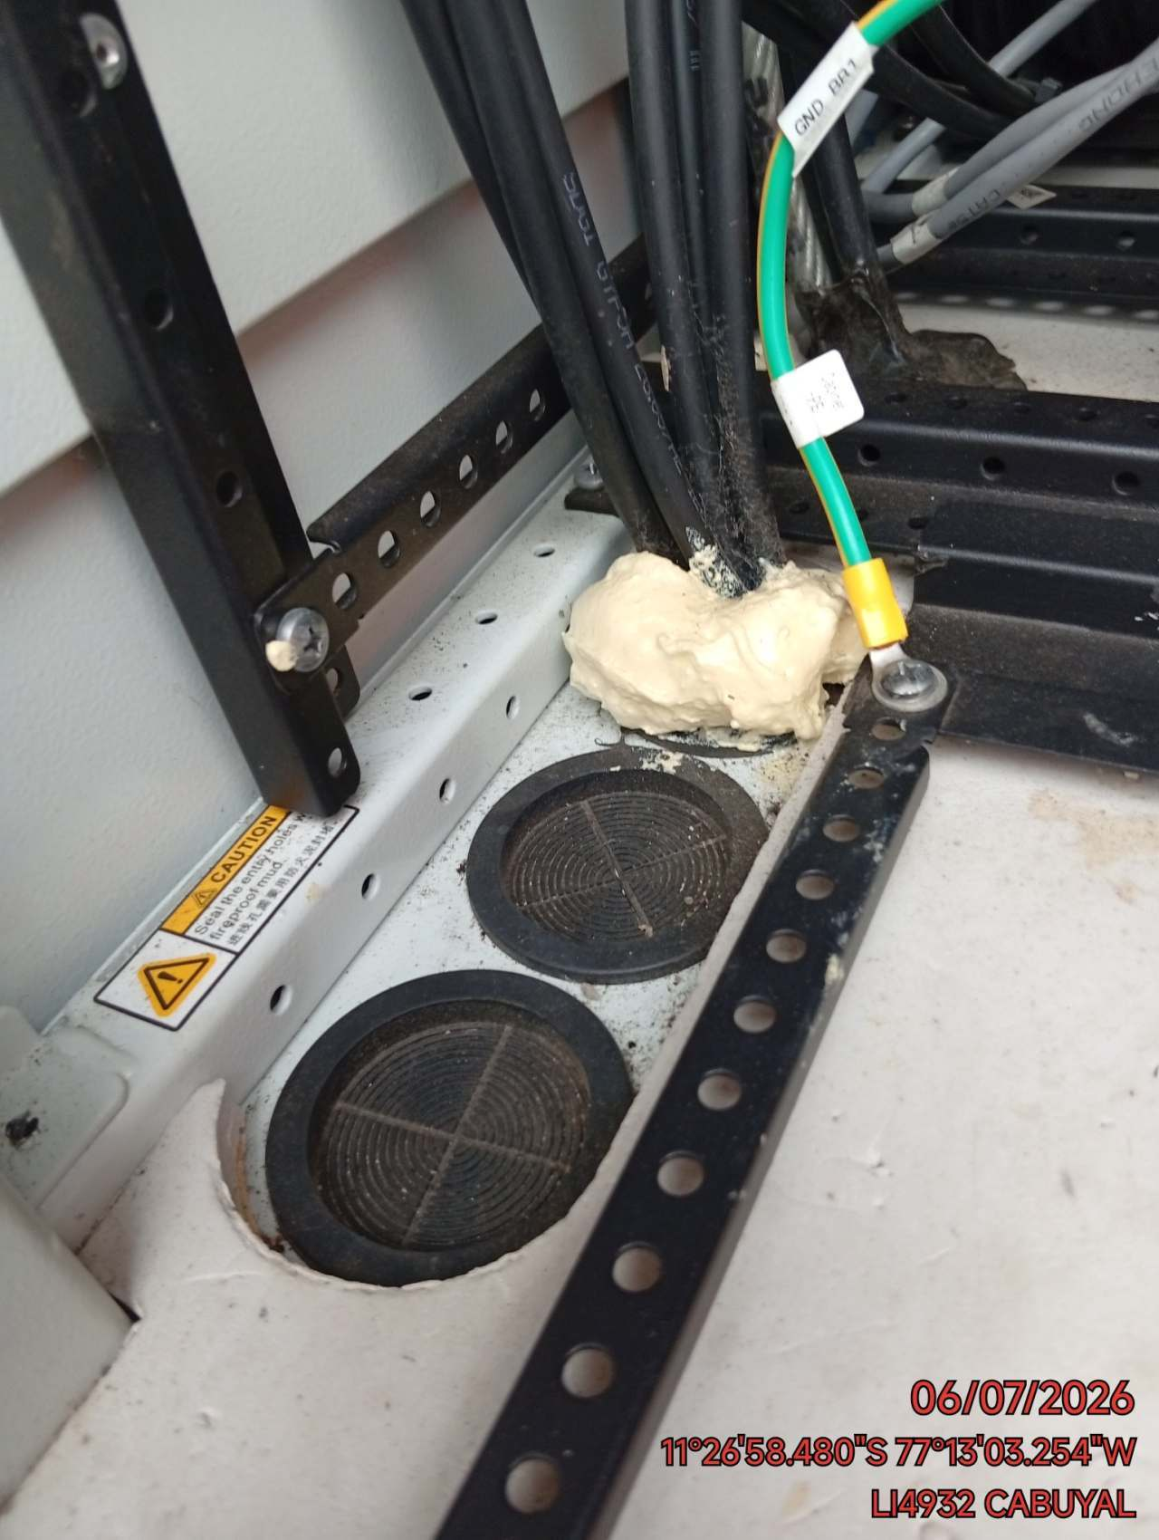 |  |  | 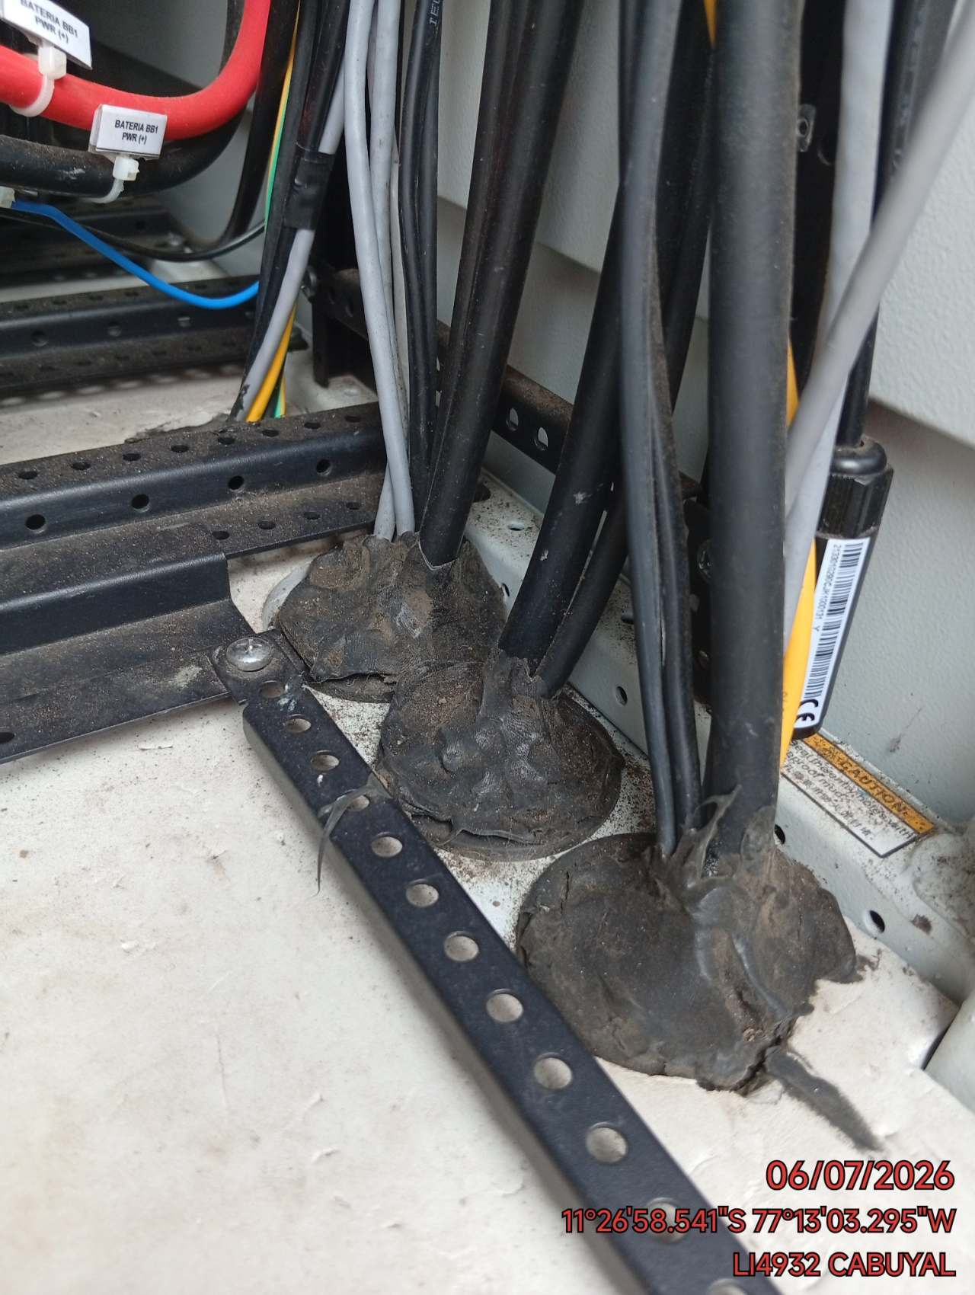 | 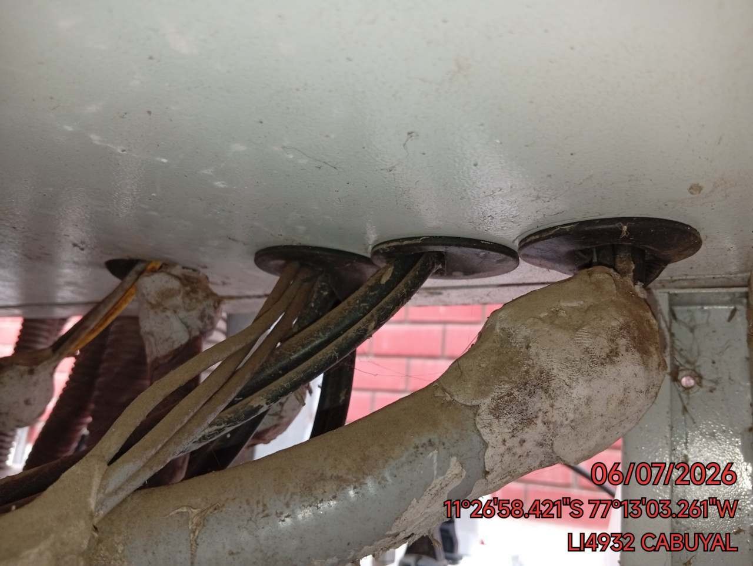

ACEITADO: ACEITADO DE PUERTAS Y CANDADOS
FOTO 1 |  |  | FOTO 2 | FOTO 3
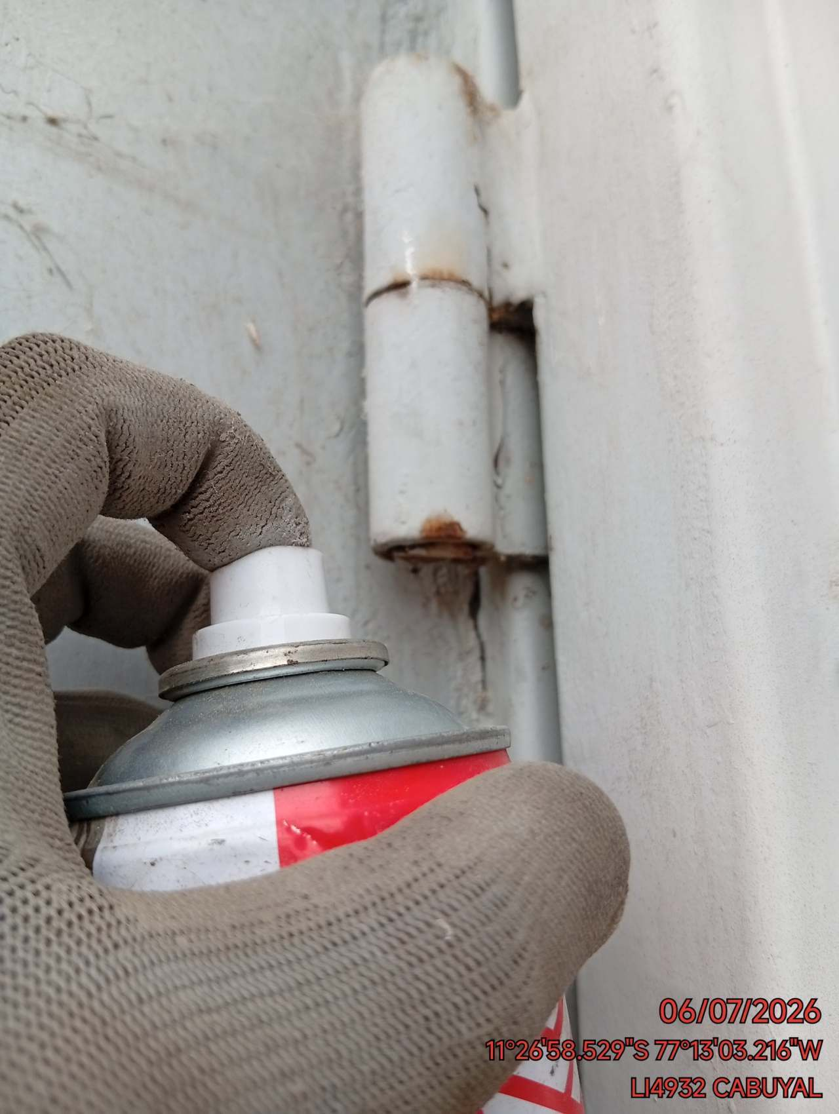 |  |  | 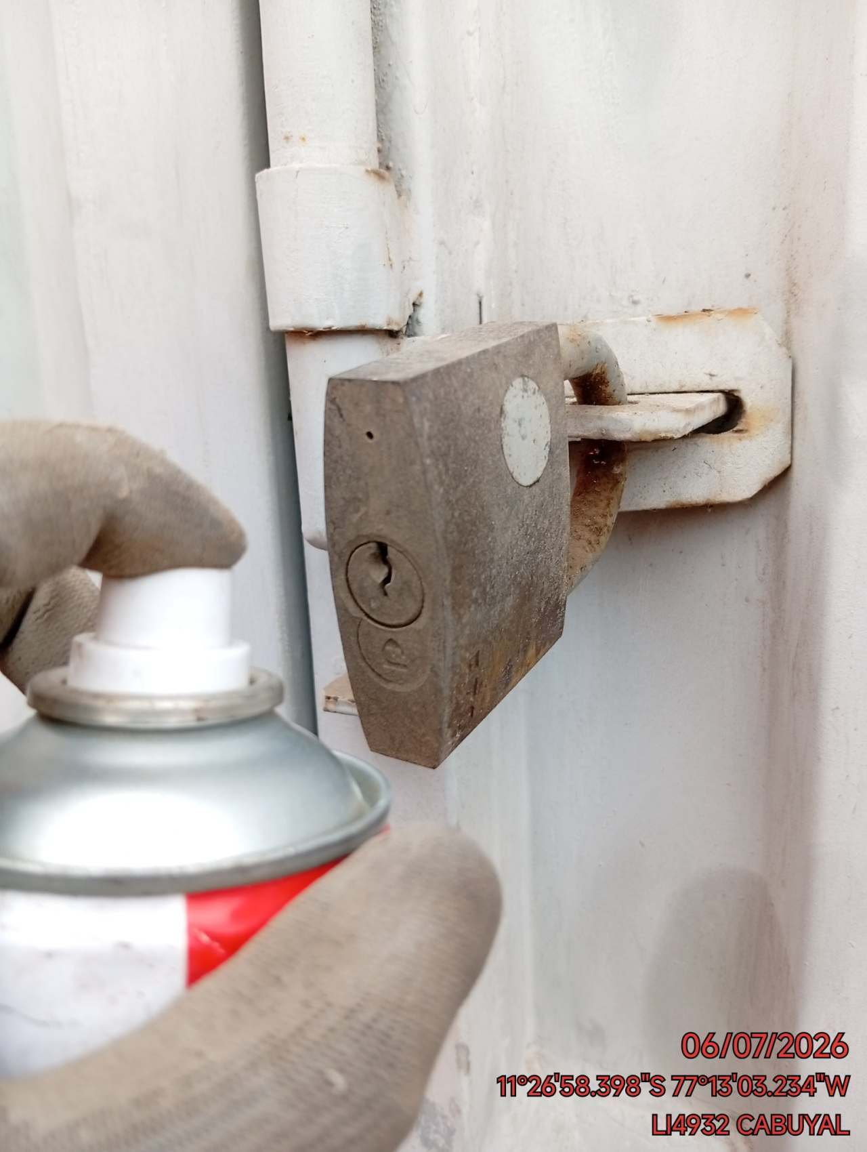 | 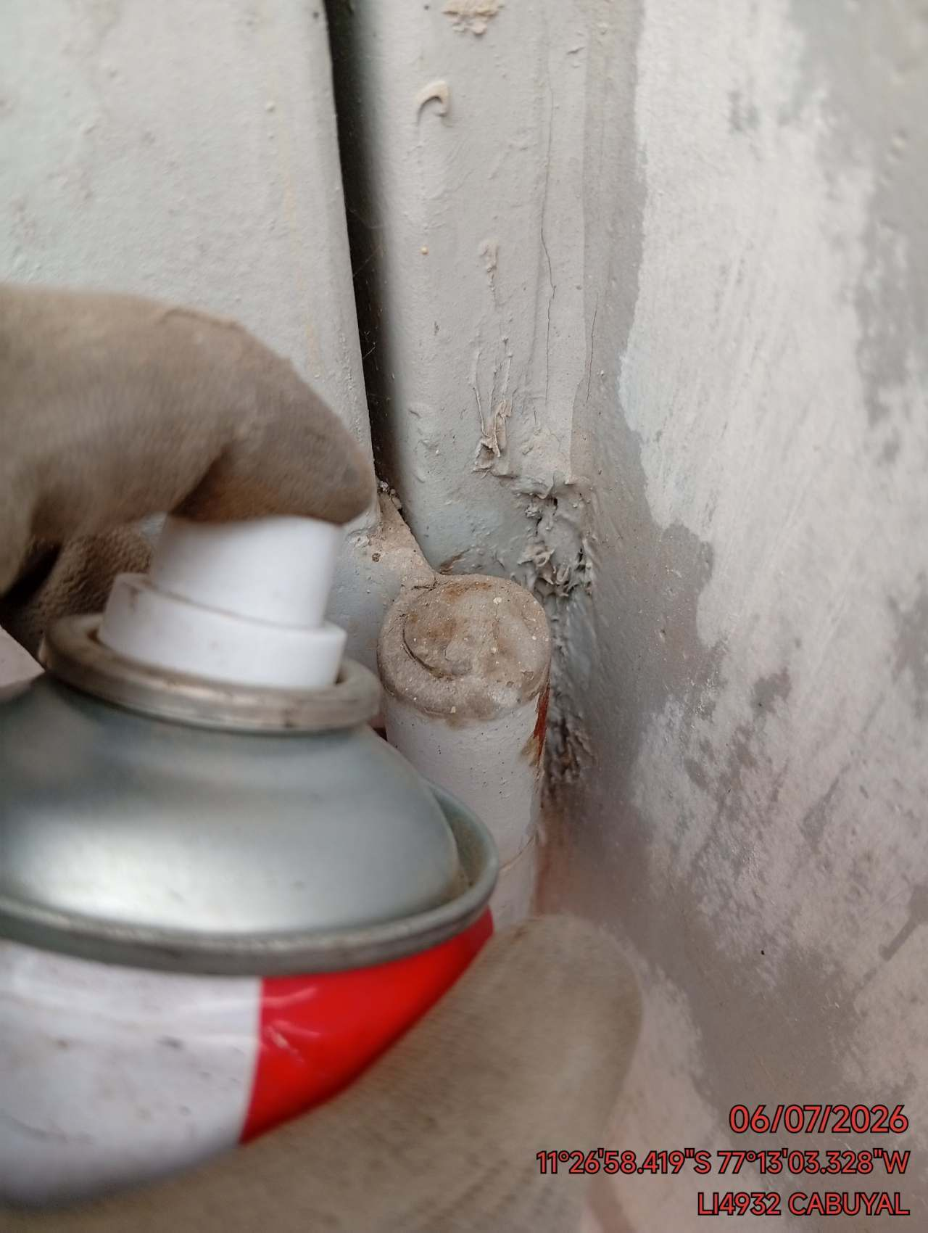

LIMPIEZA INTERIOR: LIMPIEZA INTERIOR DEL SITE / DESMALEZADO
FOTO 1 |  |  | FOTO 2 | FOTO 3
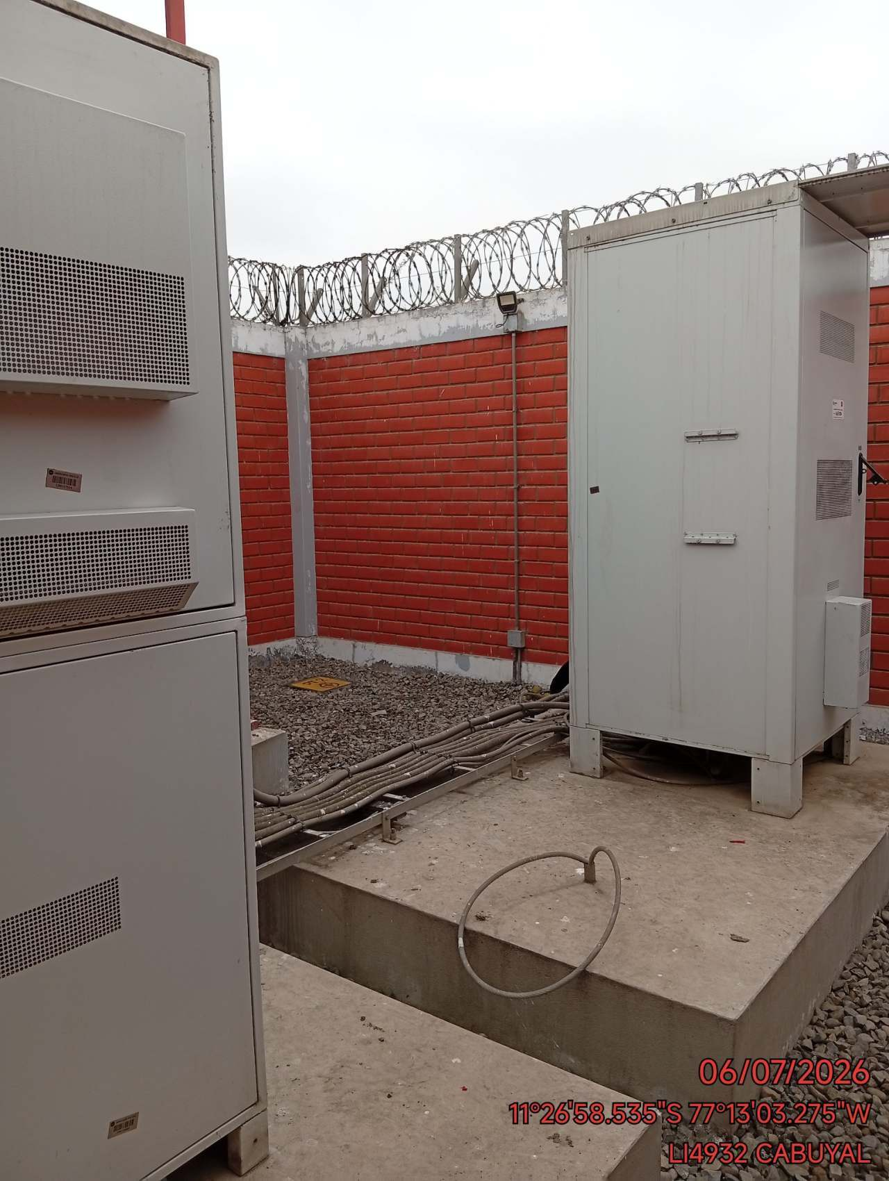 |  |  | 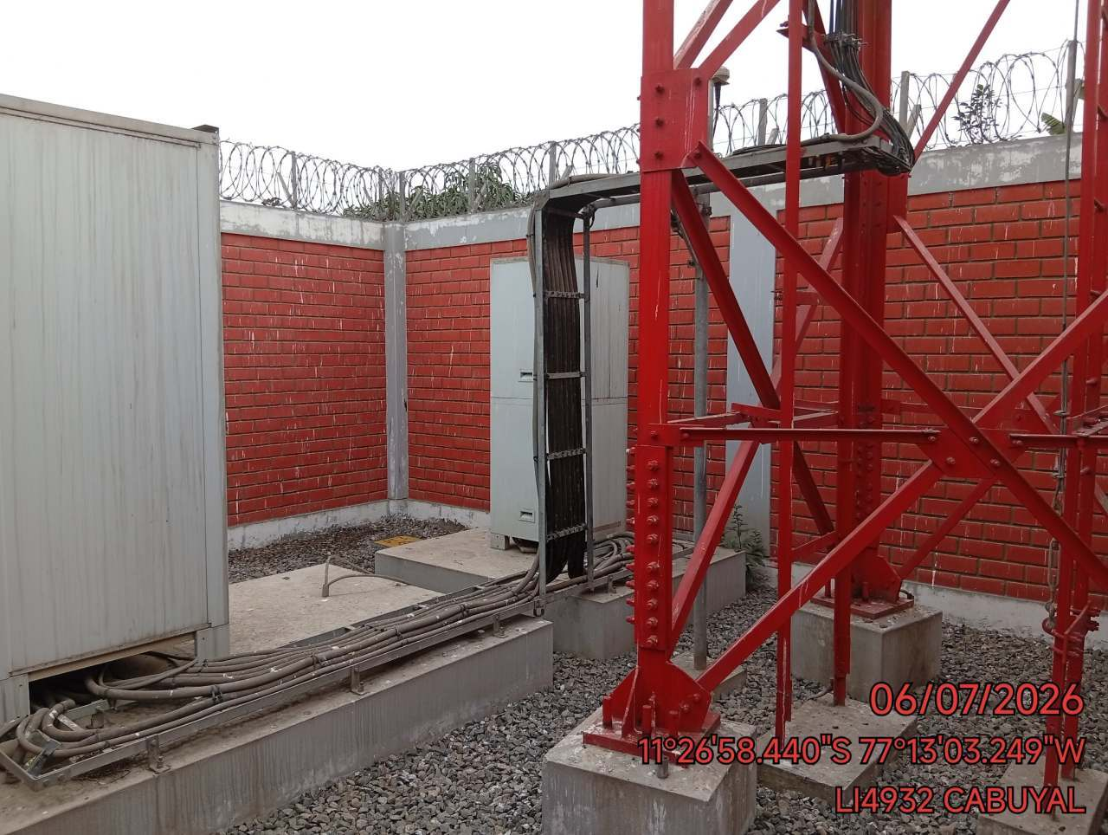 | 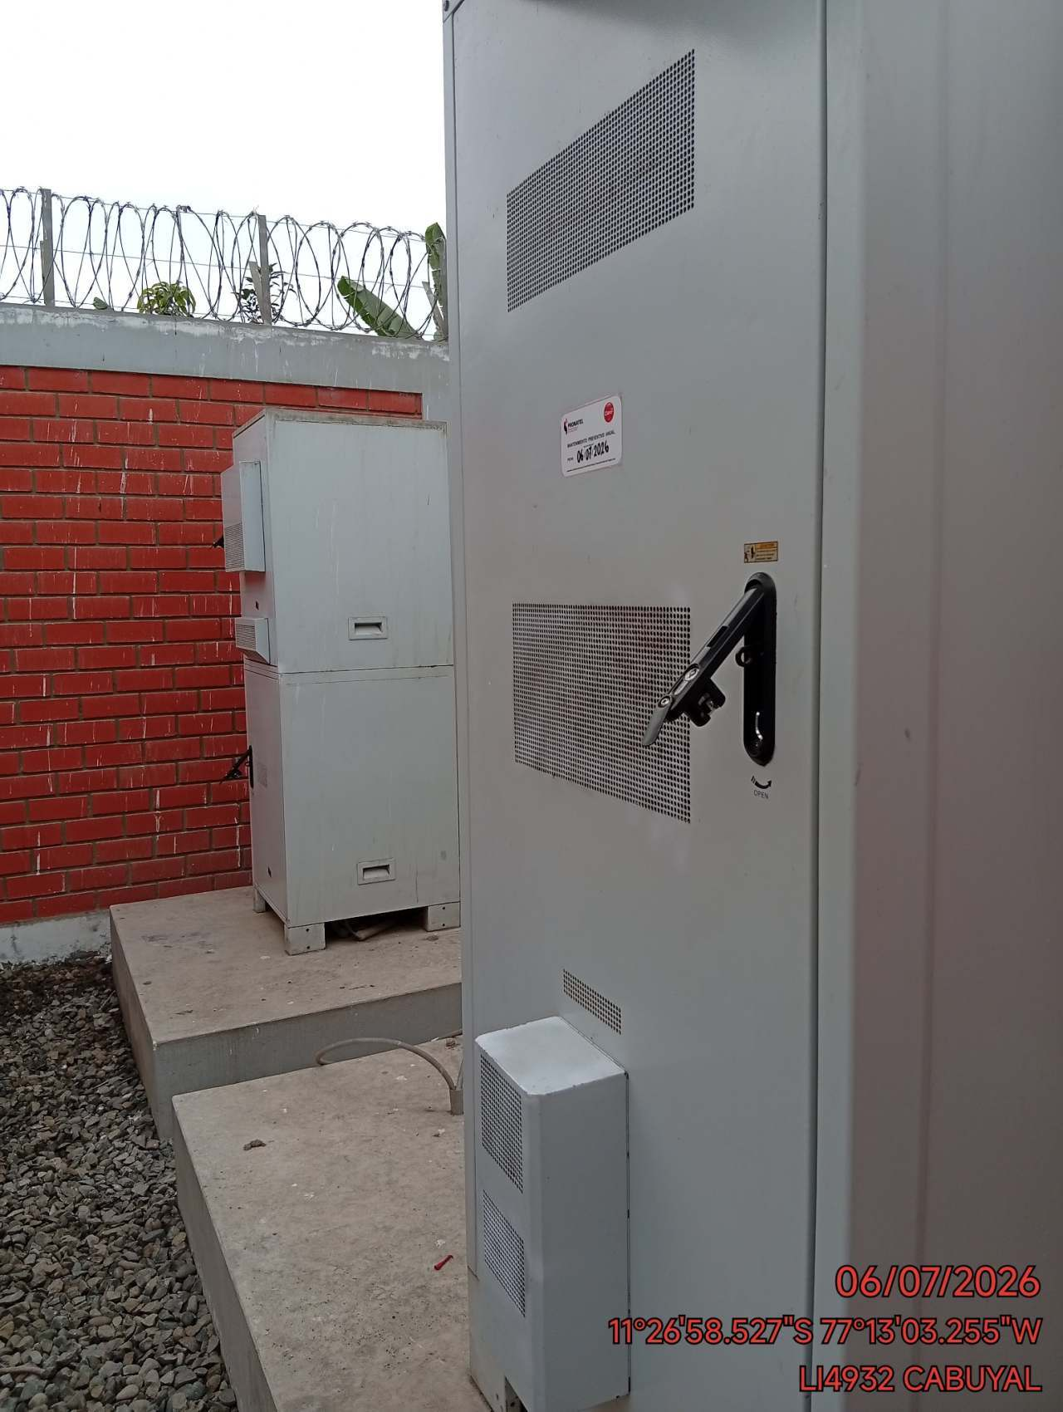

LIMPIEZA EXTERIOR: LIMPIEZA EXTERIOR DEL SITE / DESMALEZADO
FOTO 1 |  |  | FOTO 2 | FOTO 3
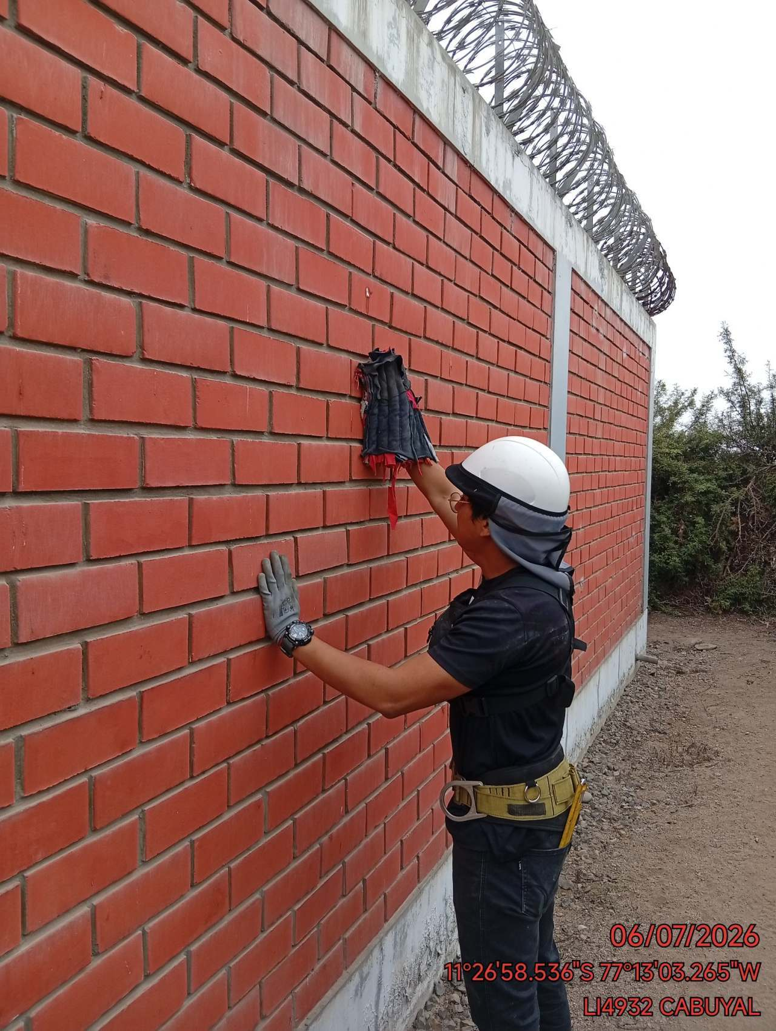 |  |  | 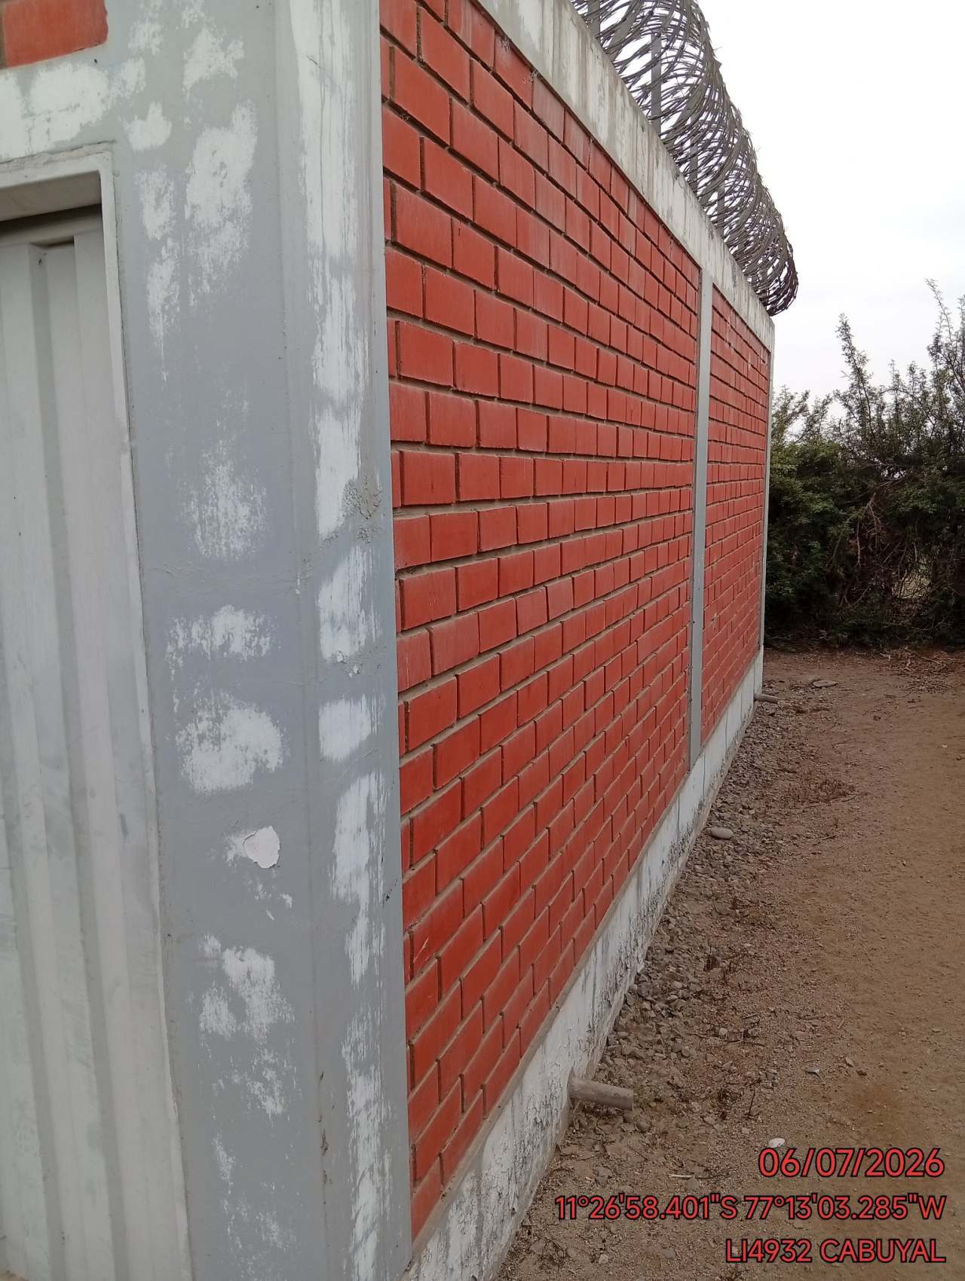 | 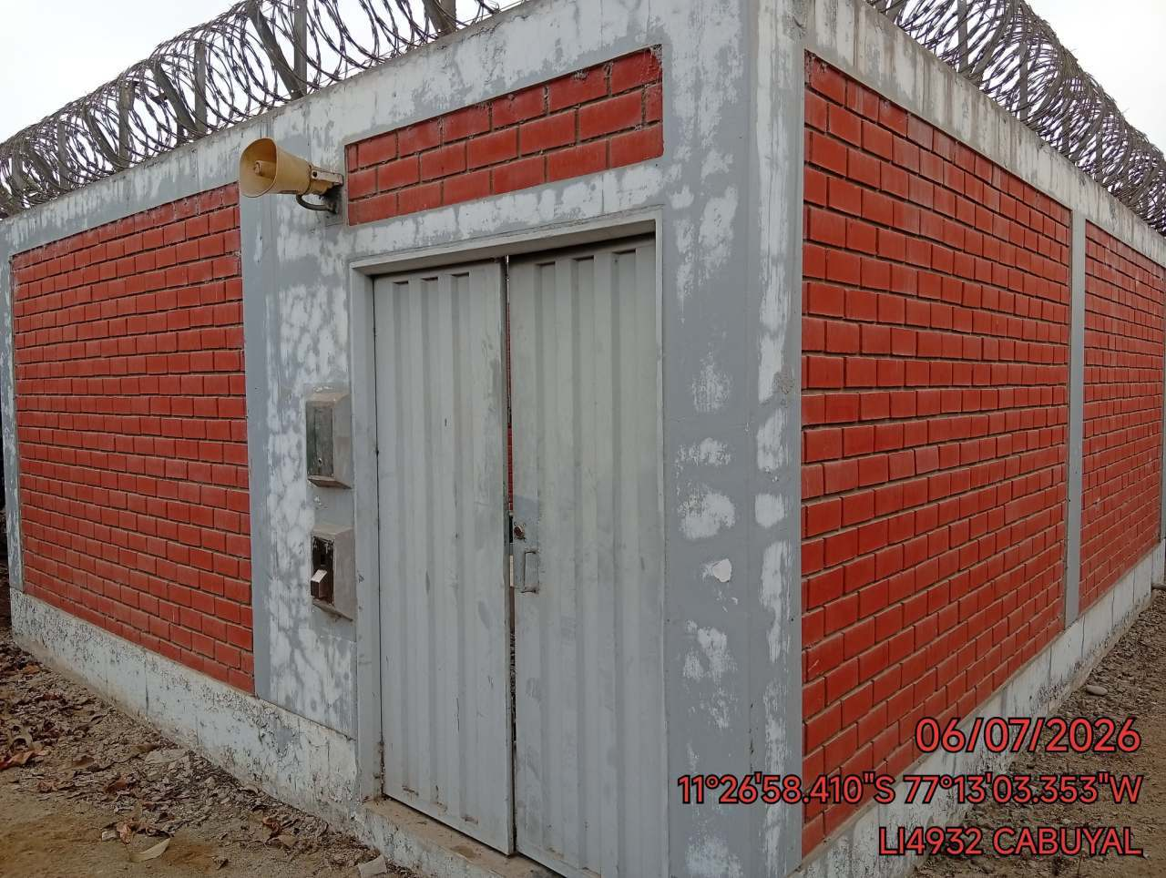

CLAMPS: REVISION DE CLAMPS EN CABLES IF, FO Y ENERGIZADO DE RRUs
FOTO 1 |  |  | FOTO 2 | FOTO 3
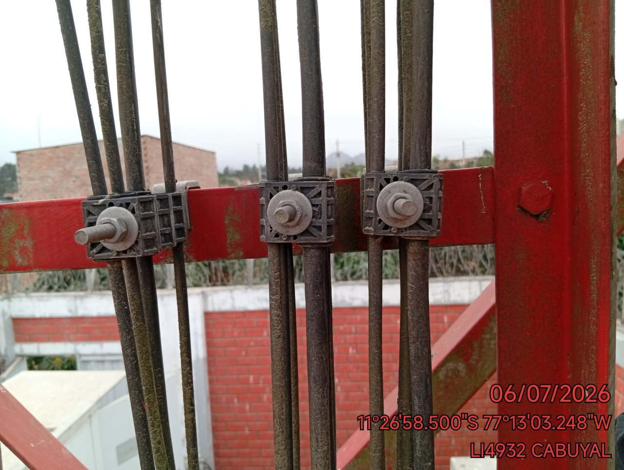 |  |  | 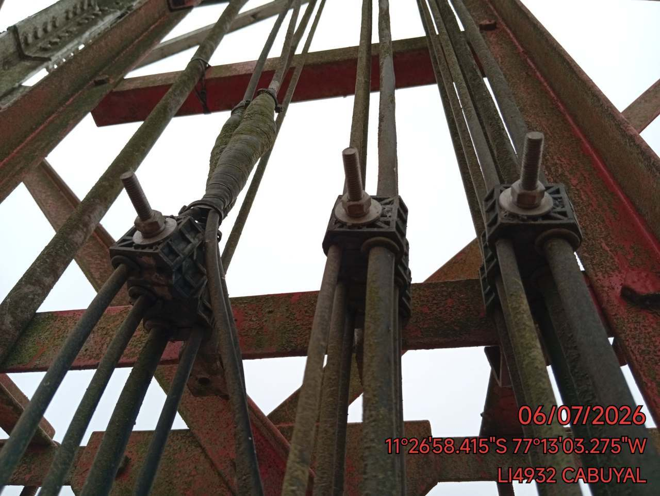 | 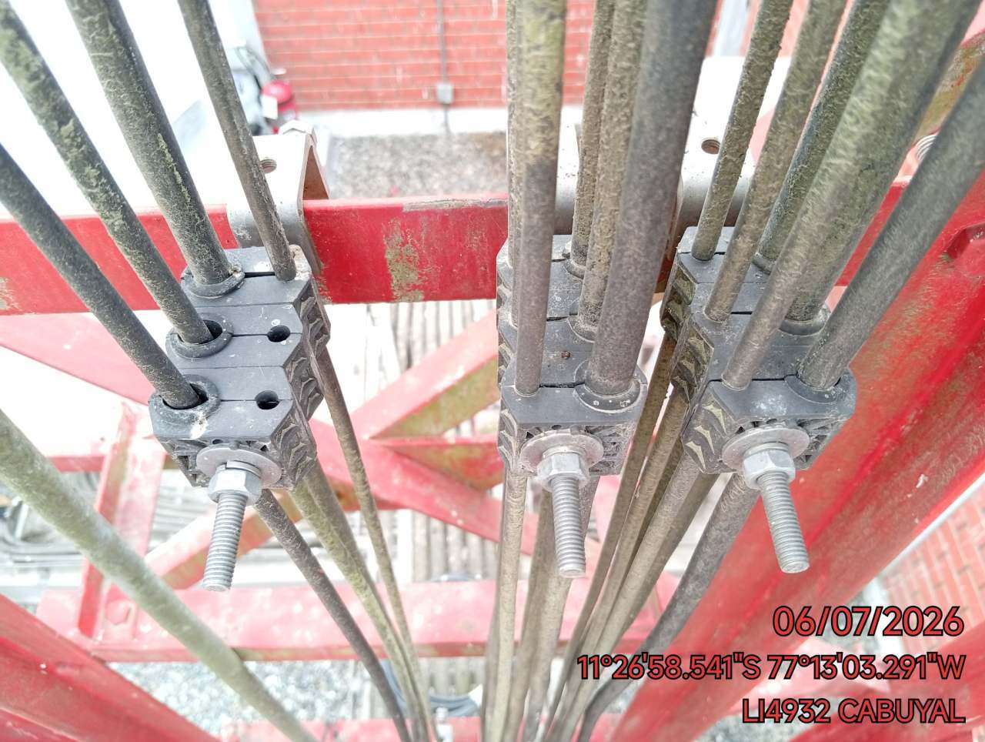

GROUNDING KIT: REVISION DE ATERRAMIENTO DE CABLES IF, FO Y ENERGIZADO DE RRUs
FOTO 1 |  |  | FOTO 2 | FOTO 3
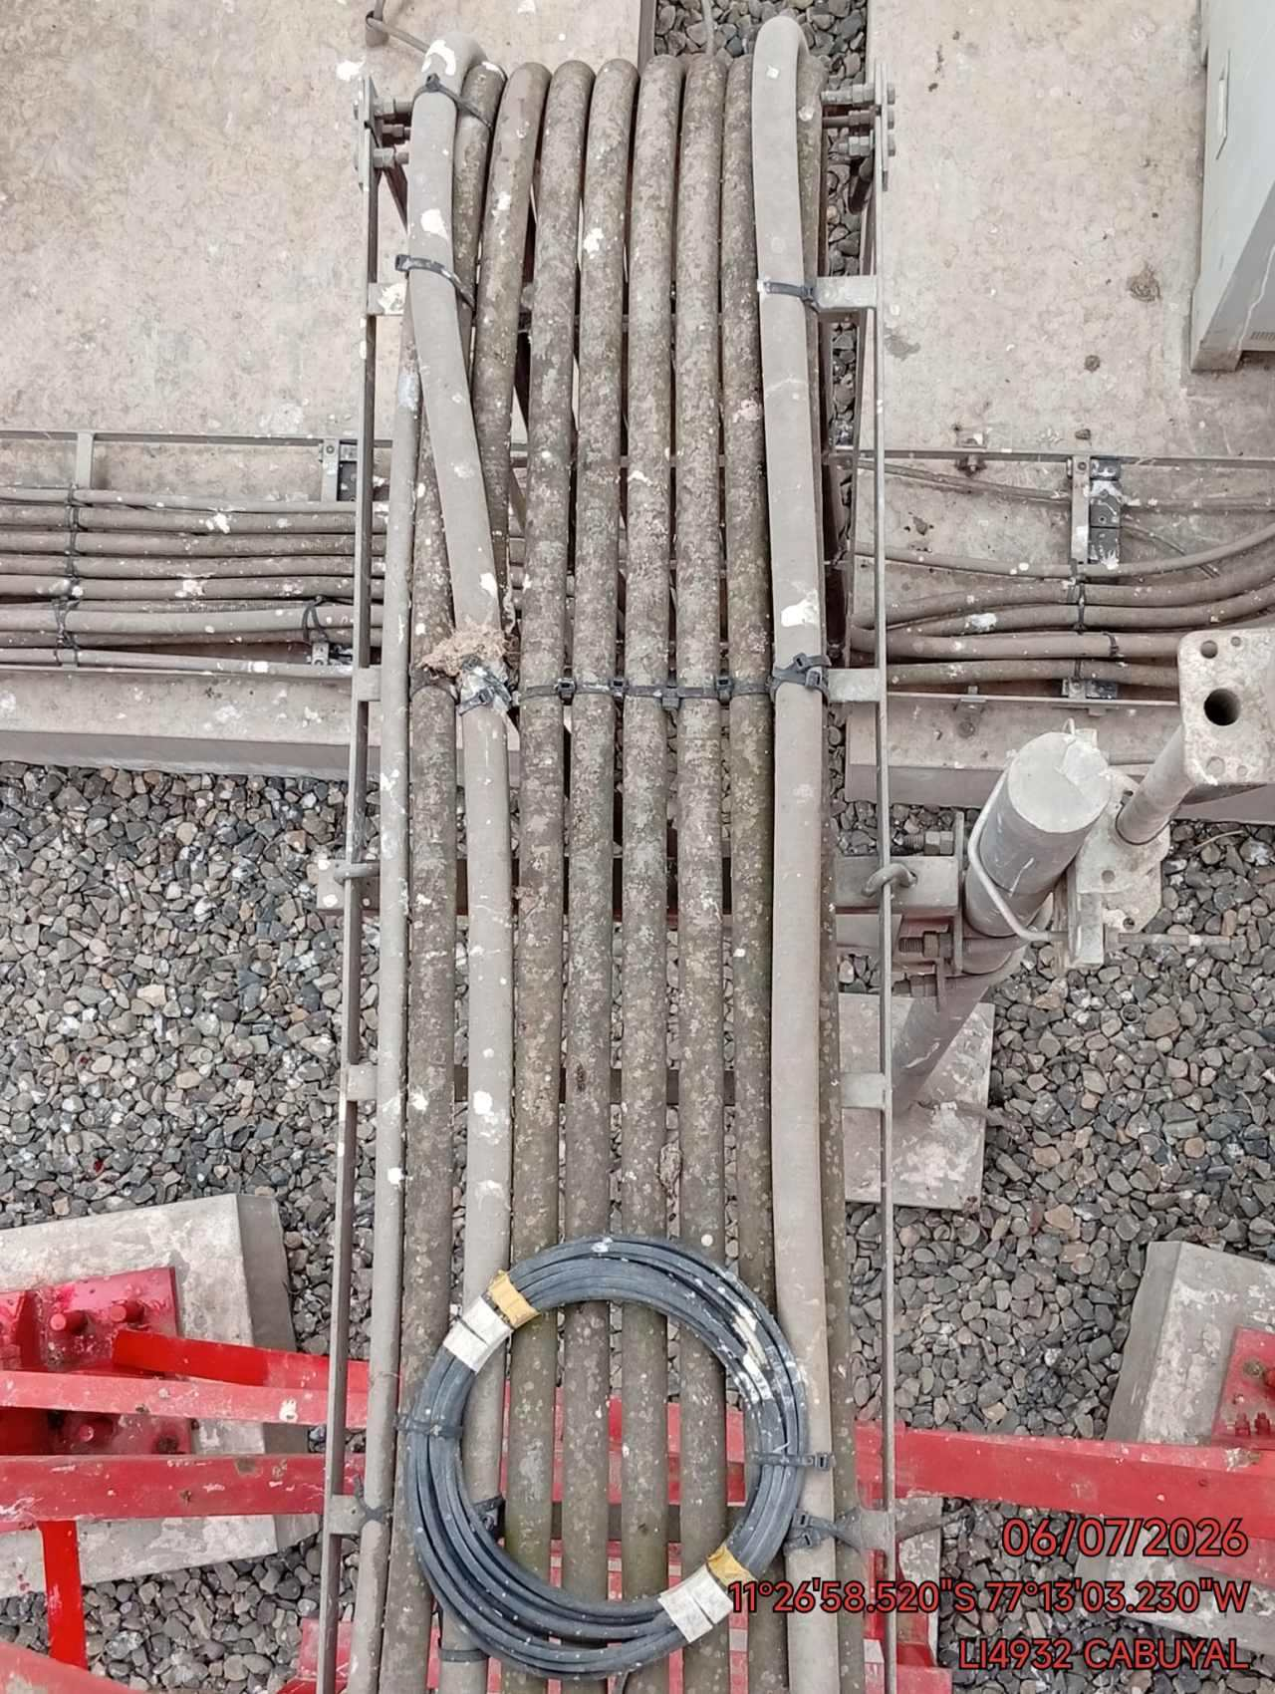 |  |  | 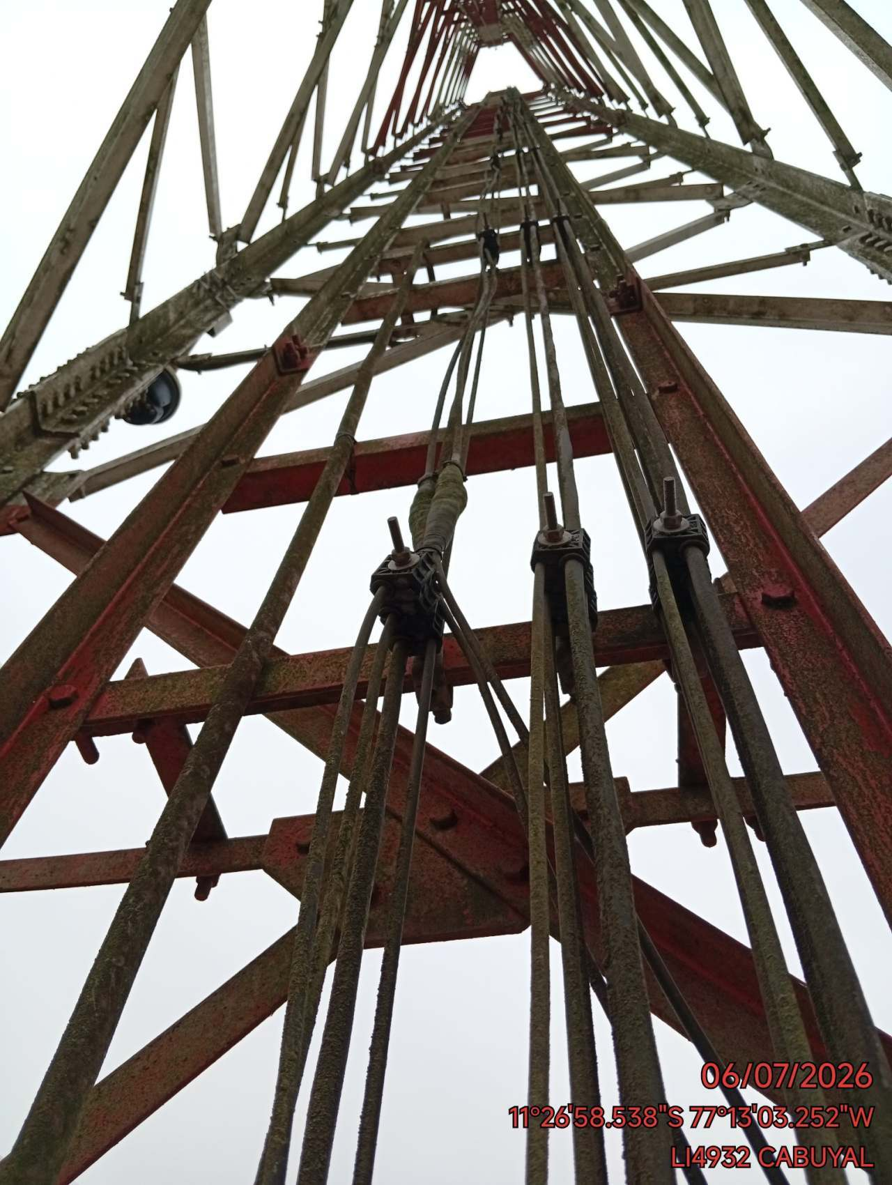 | 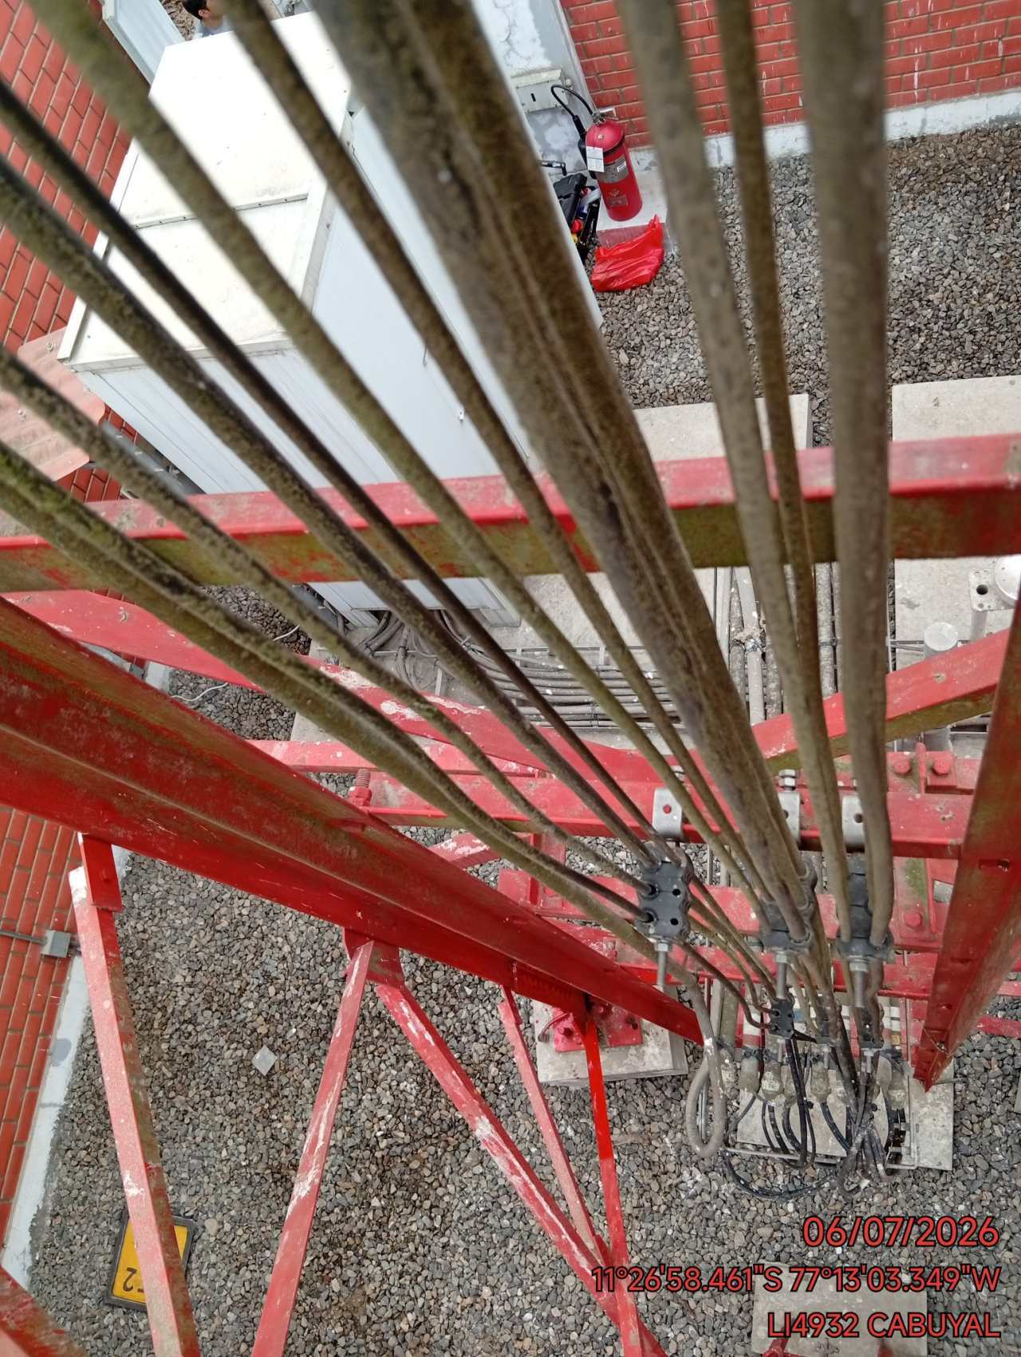

REVISION DEL ESTADO DE LUMINARIA DE EMERGENCIA (LUMINARIA ENCENDIDA Y APAGADA)
FOTO 1 |  |  | FOTO 2 | FOTO 3
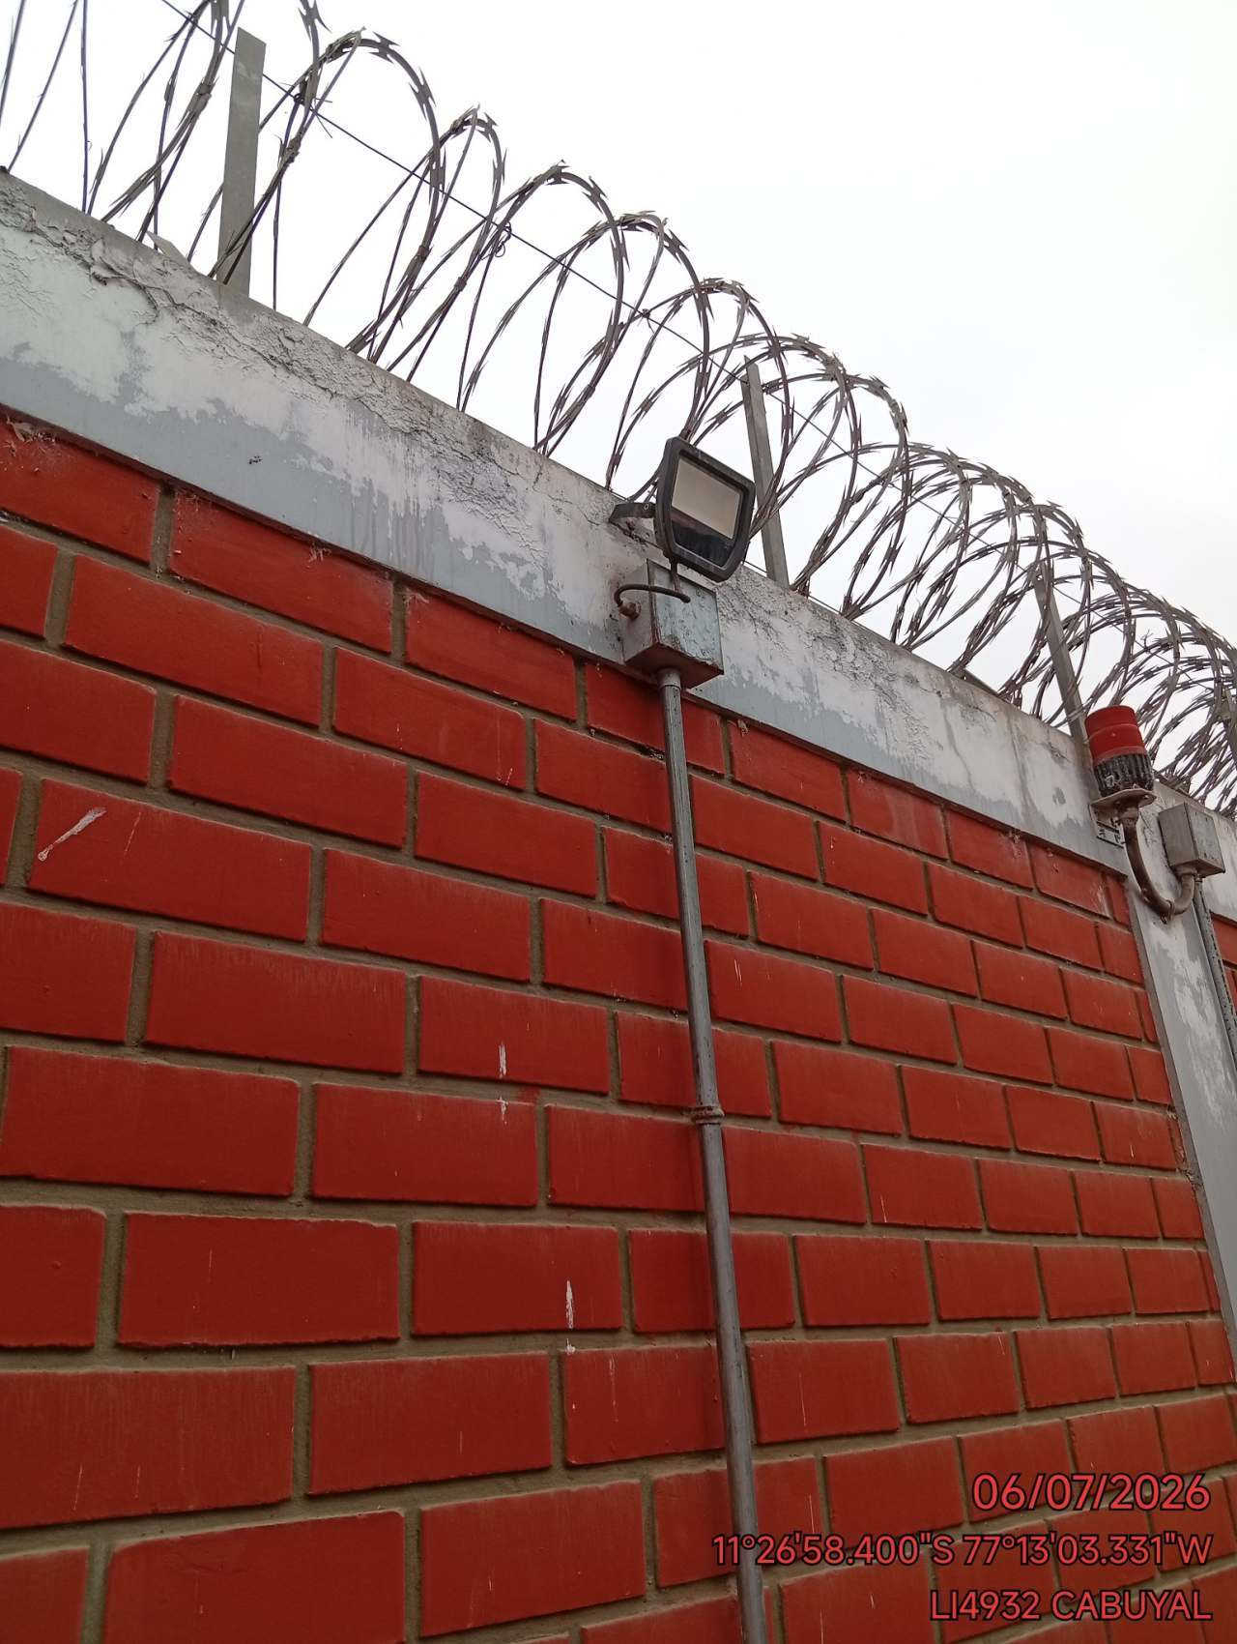 |  |  | 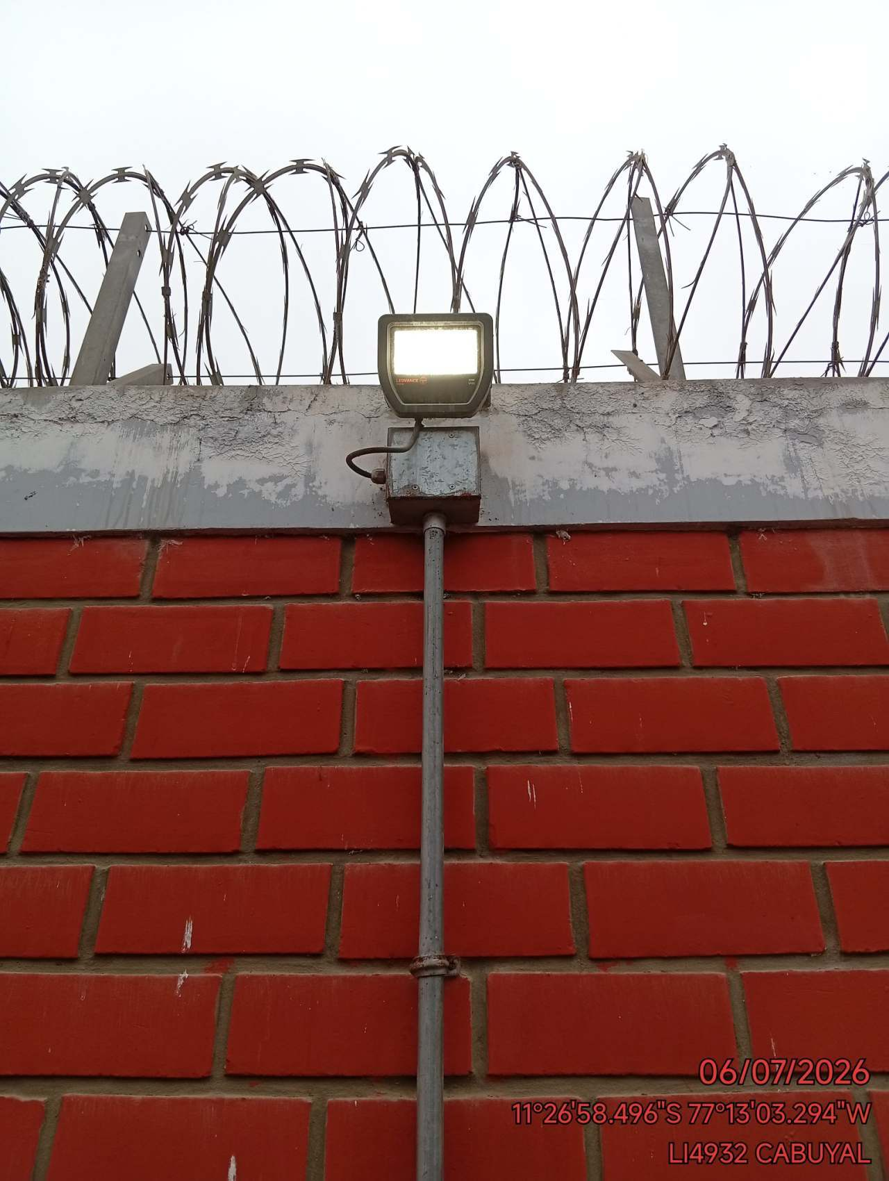 | 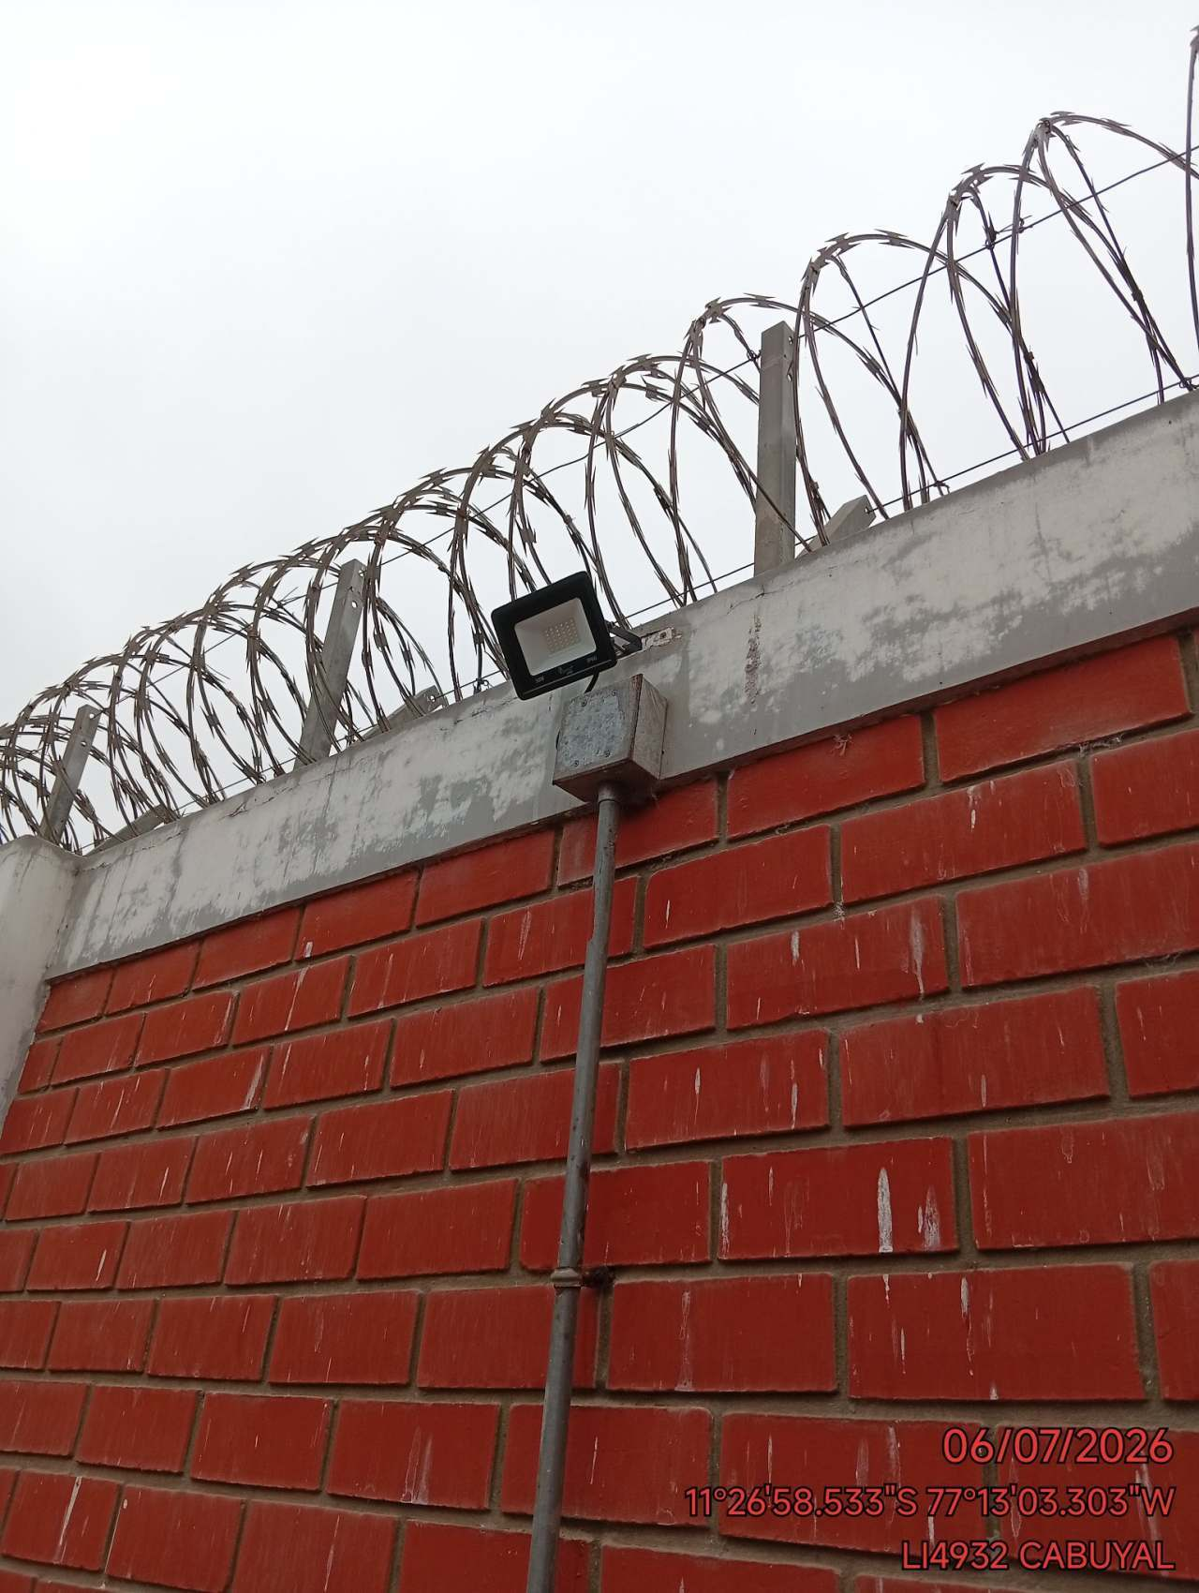

ETIQUETADO DE DATOS, POWER,TIERRA DE IDU Y TIERRA DE BBU CORRECTAMENTE ETIQUETADOS
FOTO 1 |  |  | FOTO 2 | FOTO 3
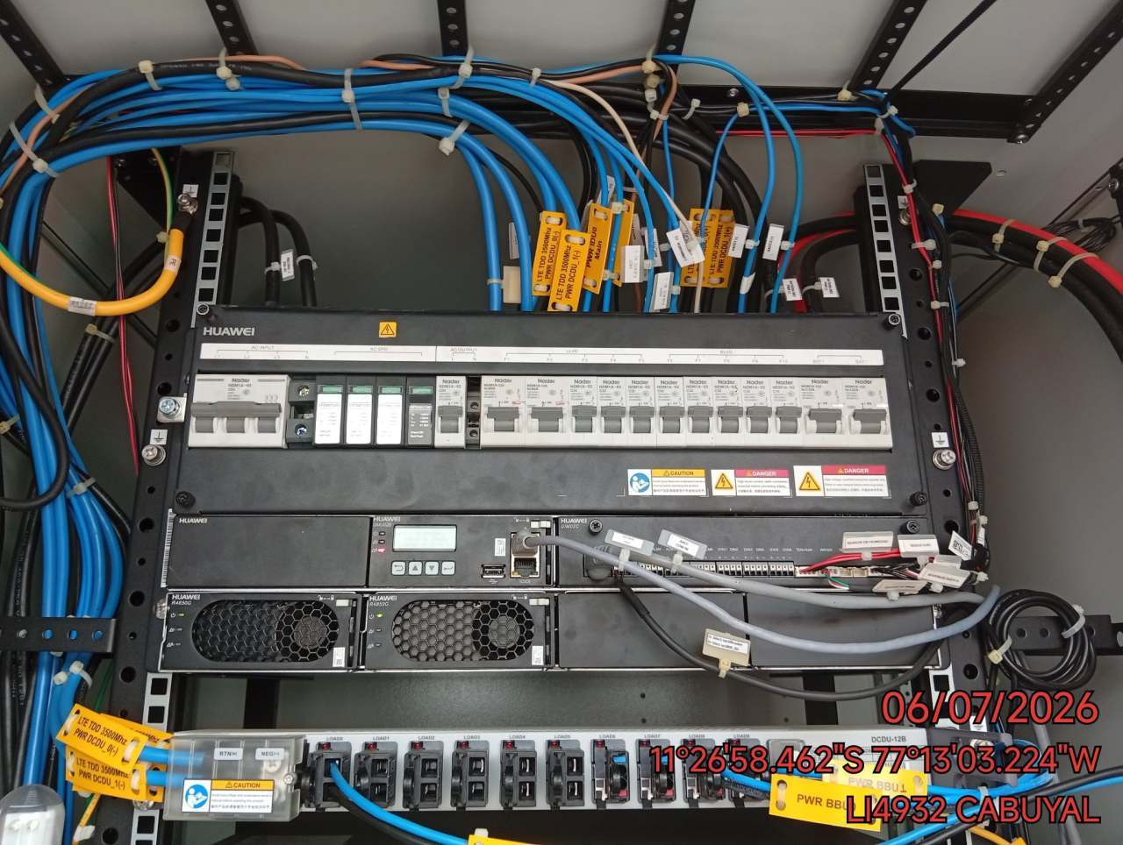 |  |  | 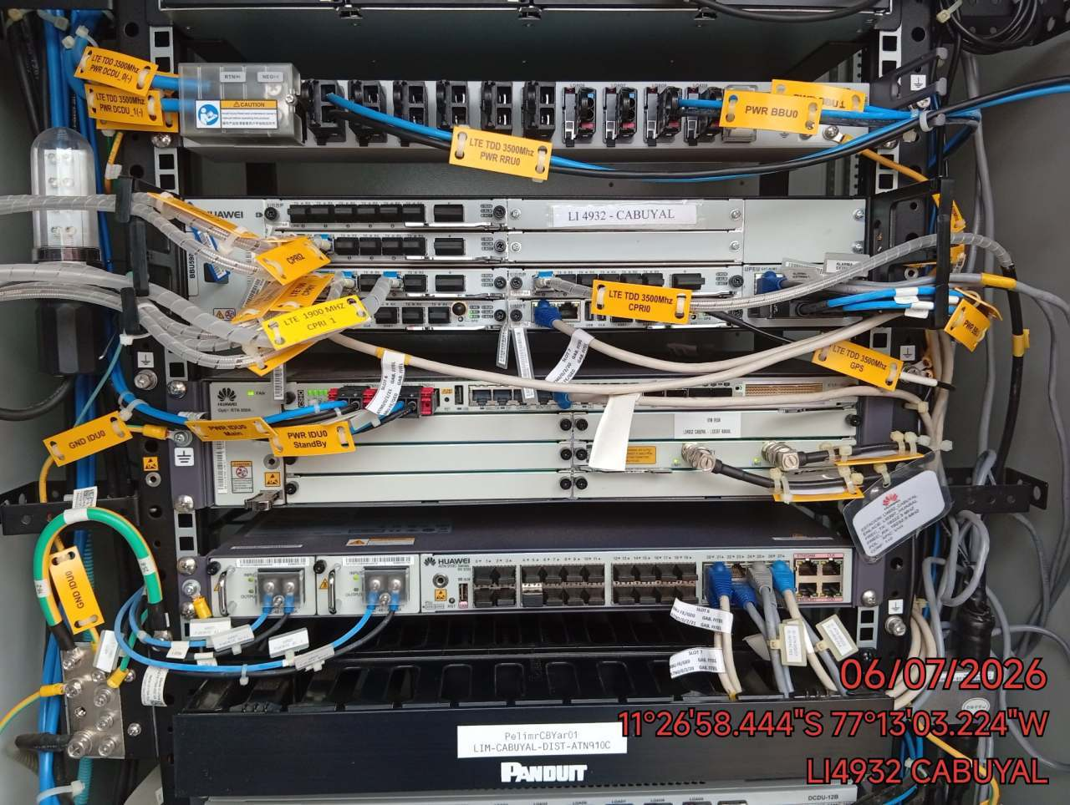 | 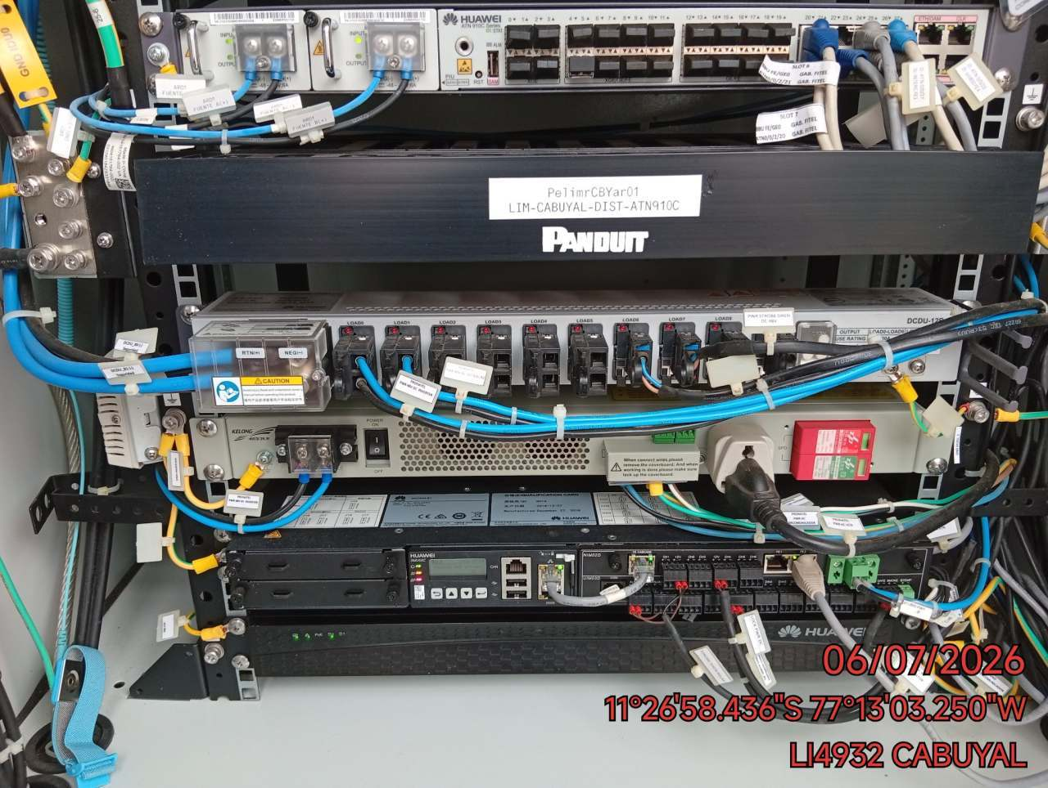

TABLERO PRONATEL: REVISION DEL ESTADO FISICO DE TABLERO (CORROSION / OXIDO)
FOTO 1 |  |  | FOTO 2 | FOTO 3
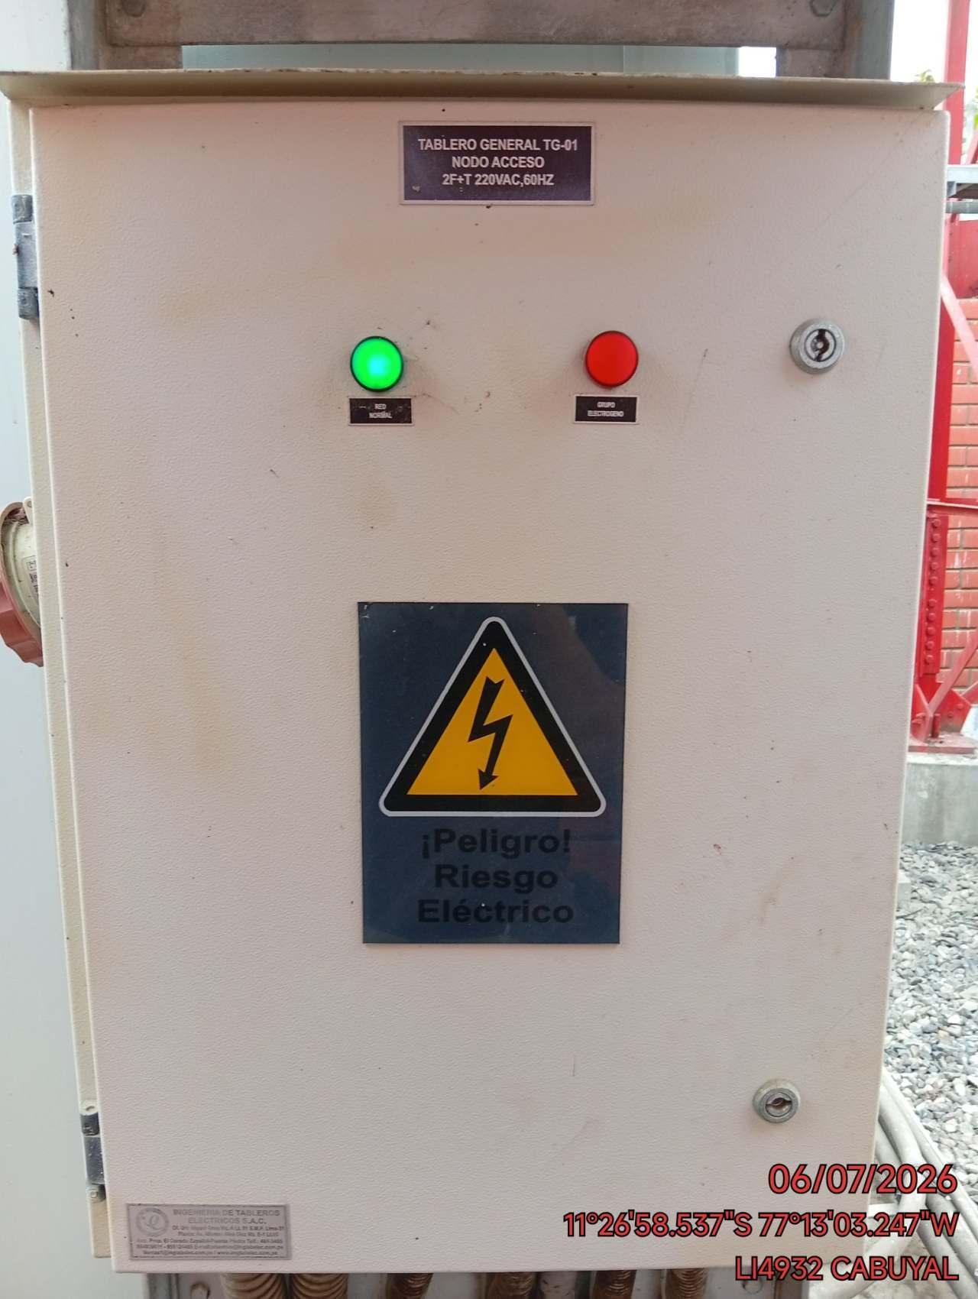 |  |  | 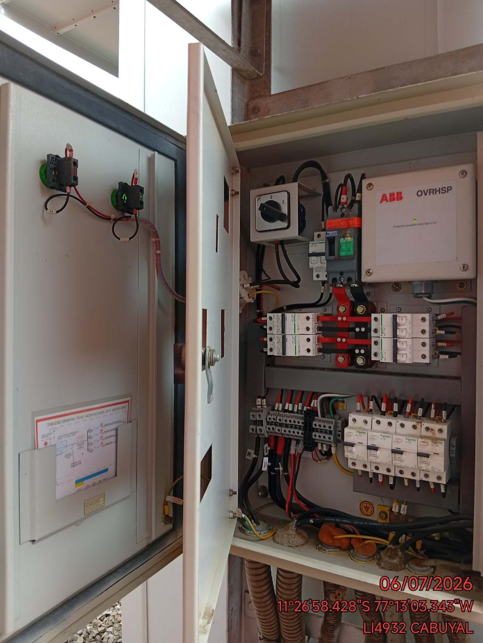 | 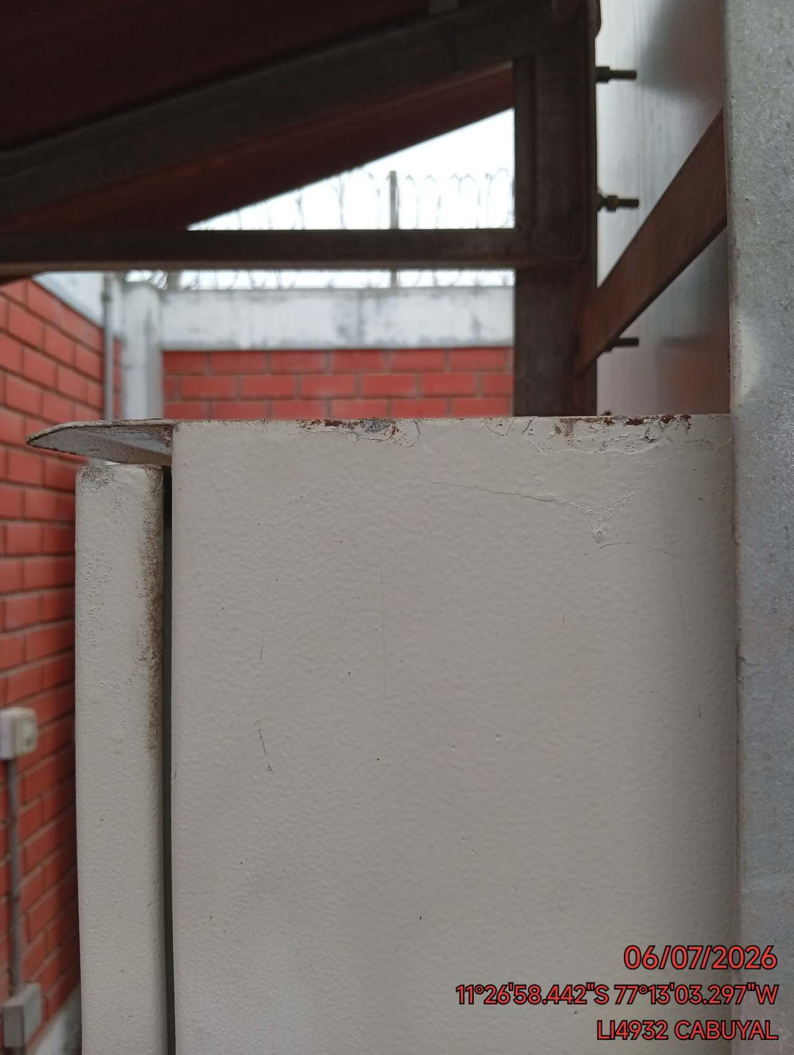

TOMACORRIENTES: REVISION DEL ESTADO FISICO DE TOMACORRIENTES
FOTO 1 |  |  | FOTO 2 | FOTO 3
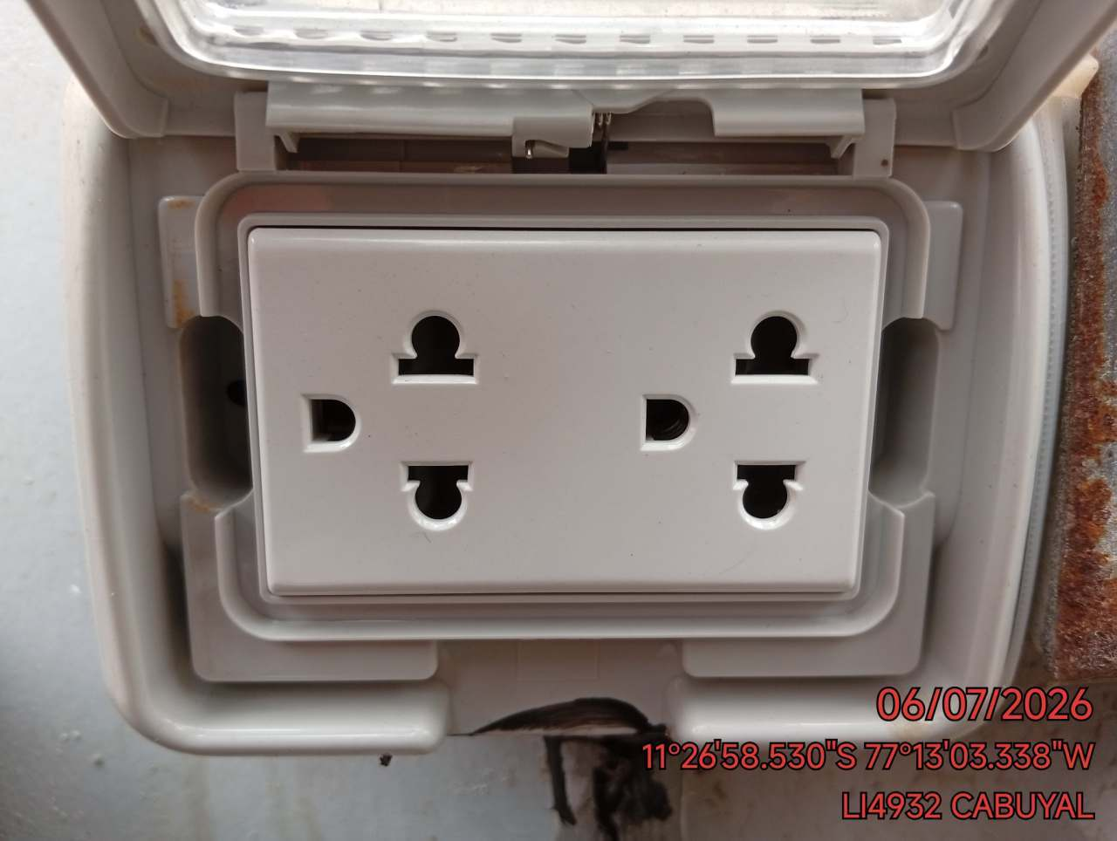 |  |  | 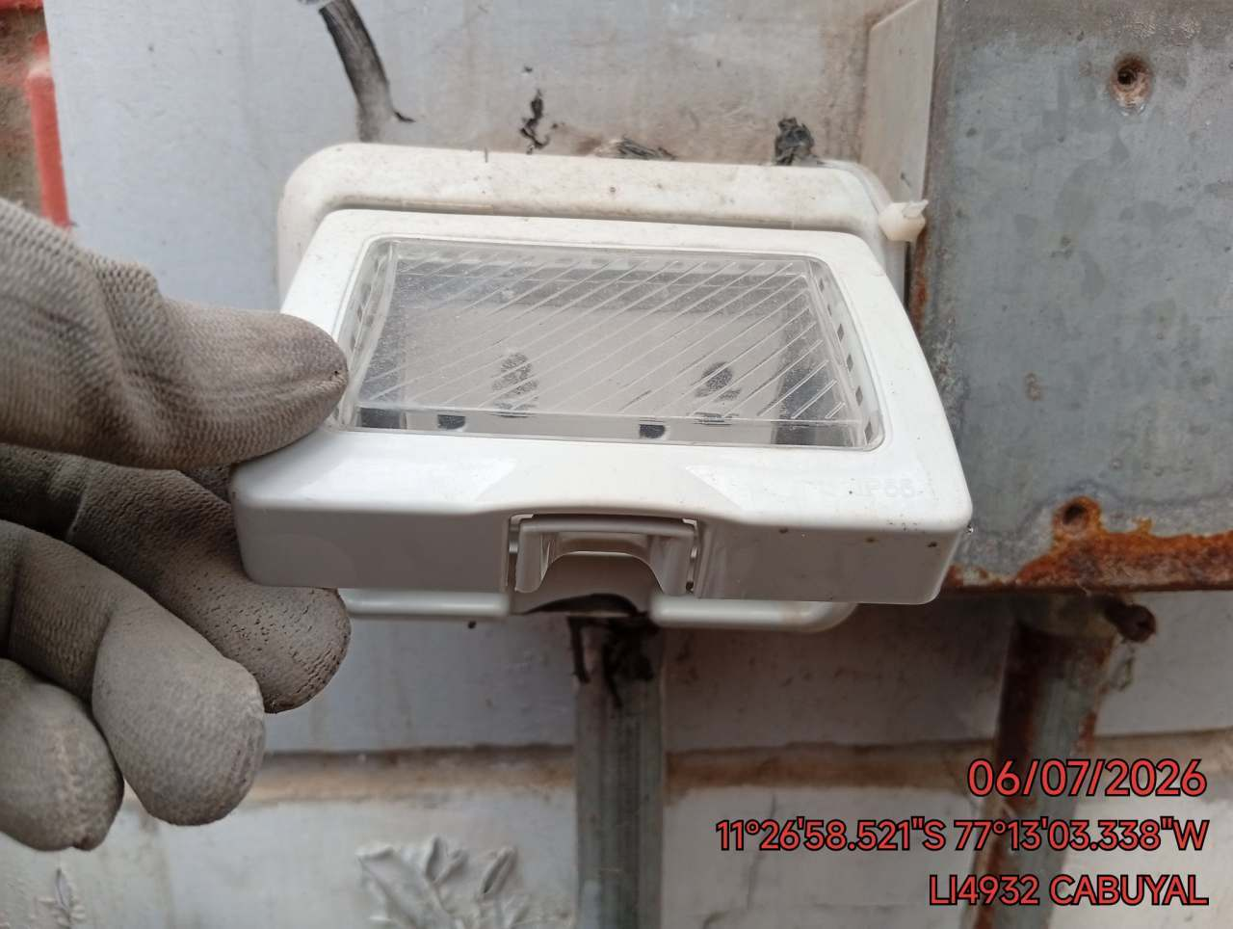 | 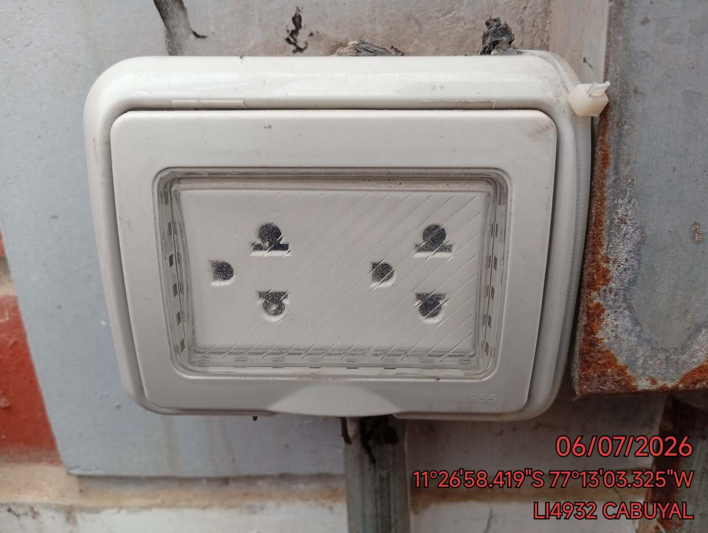

BORNERAS: DETECCION DE TERMINALES DE CABLES EN TABLERO GENERAL SIN BORNERA
FOTO 1 |  |  | FOTO 2 | FOTO 3
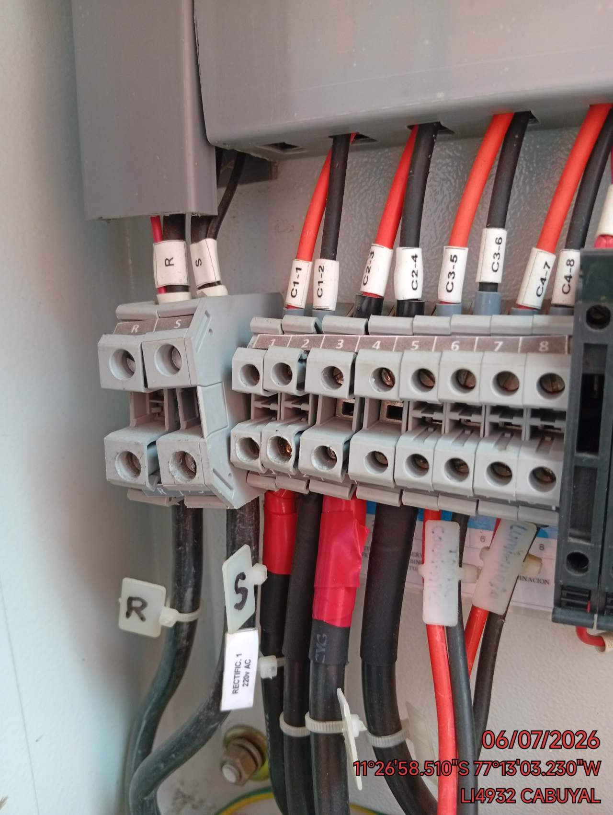 |  |  | 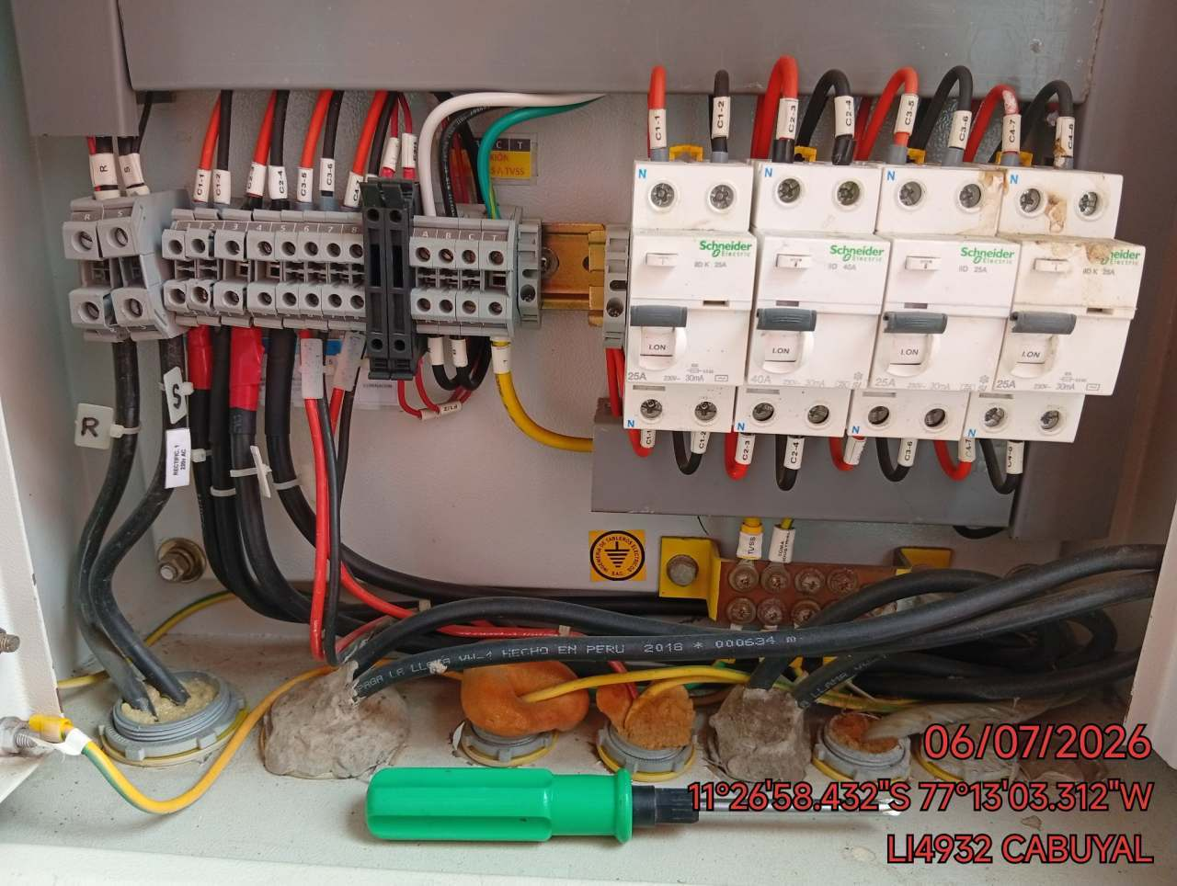 | 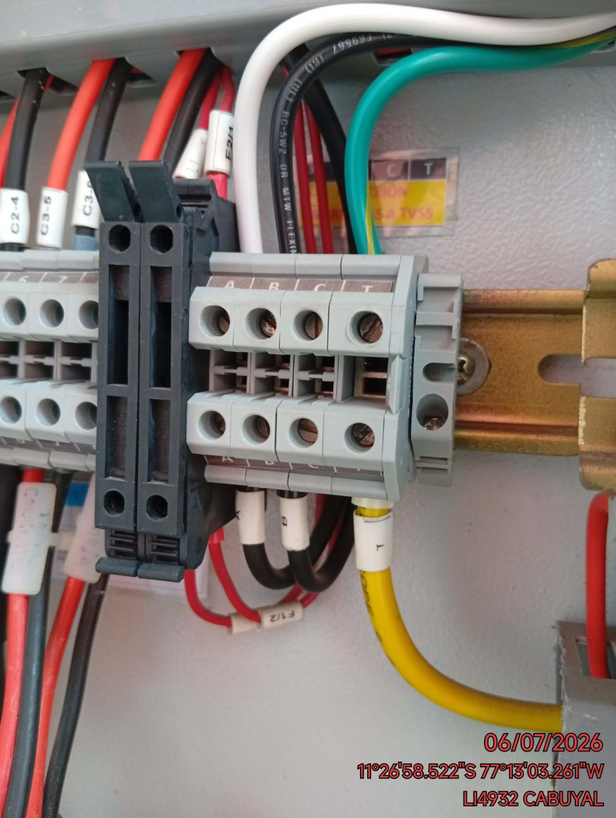

CONECTORES: DETECCION DE CONECTORES FI EN IDU SIN PROTECCION DE MANGA TERMOCONTRAIBLE
FOTO 1 |  |  | FOTO 2 | FOTO 3
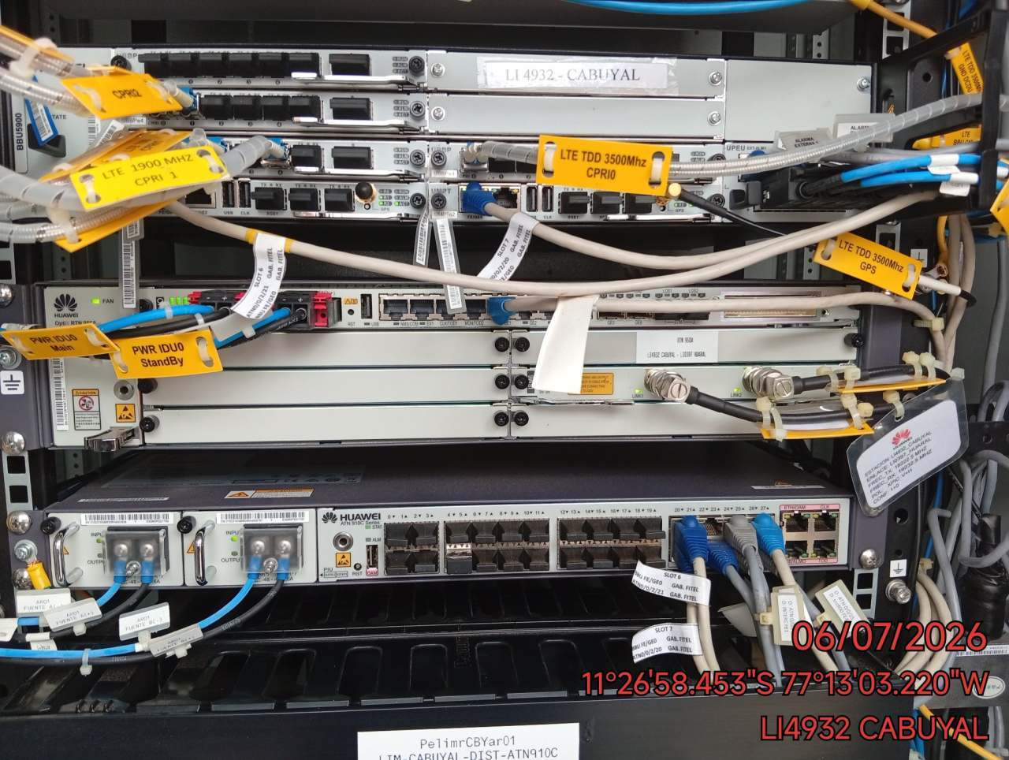 |  |  | 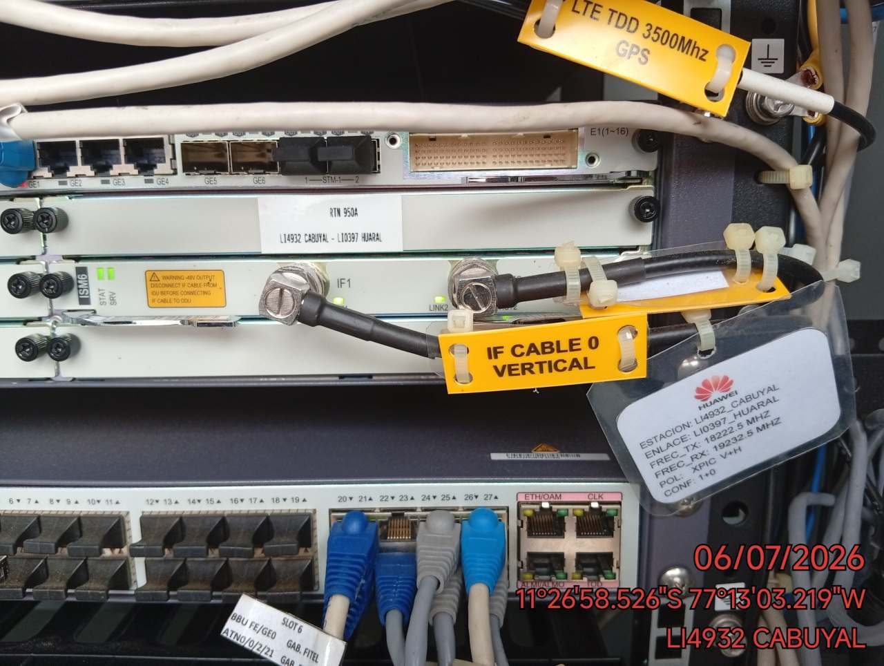 | 